Österreich gesamt
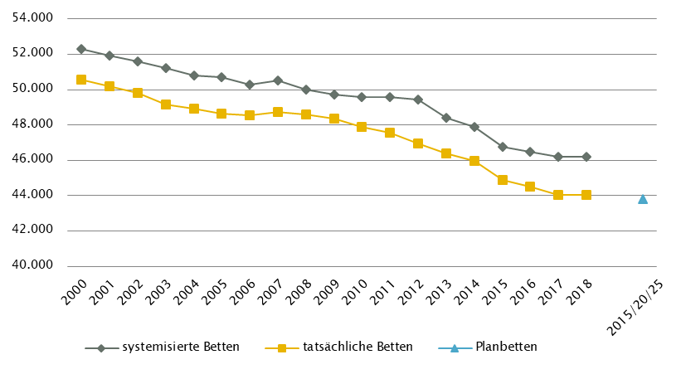
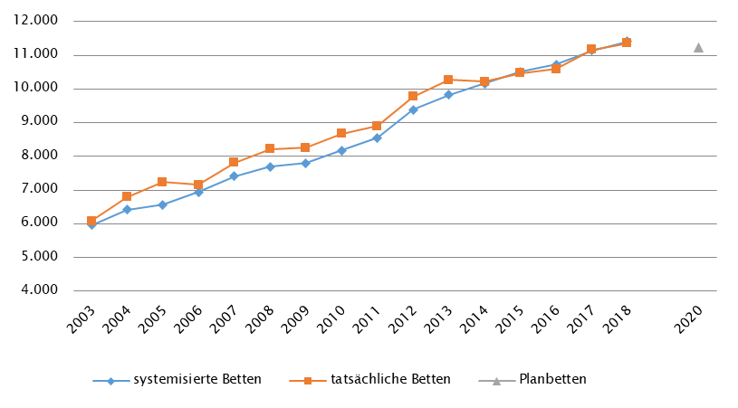
Österreich gesamt

Farblegende: optionale Angabe |  |  |  |  |  |  | nicht vorgesehen

Ambulante ärztliche Versorgung
 |  | AM/PV | AN | KIJU | KJC(2) | KJP | CH | NCH(1) | IM | GGH | NEU | PSY | DER | AU | HNO | URO | PCH(2) | PUL | OR | UCH | ORTR | MKG | ZMK(3) | STR | RAD | NUK | PMR | PAT | LAB | SON | gesamt
 | IST ÄAVE 2018
 | ÄAVE spitalsambulant | 33.5 | - | 287.3 | - | 34.0 | 440.7 | - | 899.1 | 302.6 | 158.9 | 126.5 | 155.5 | 180.9 | 128.1 | 99.3 | - | 53.4 | 93.3 | 394.3 | 120.5 | 56.5 | 55.7 | n.v. | n.v. | n.v. | n.v. | n.v. | n.v. | n.v. | 3620.1
ÄAVE niedergelassene ÄrztInnen gesamt (mit Vertrag) |  | 4042.6 | - | 283.9 | - | 27.0 | 118.5 | - | 477.1 | 421.1 | 123.1 | 138.9 | 248.3 | 379.9 | 242.3 | 176.0 | - | 155.6 | 271.9 | 17.6 | 0.0 | 1.0 | 2778.2 | n.v. | n.v. | n.v. | n.v. | n.v. | n.v. | n.v. | 9902.8
ÄAVE in selbstständigen Ambulatorien (mit Vertrag) |  | 1.1 | - | 3.6 | - | 3.0 | 0.0 | - | 3.1 | 0.8 | 0.0 | 4.5 | 1.9 | 2.0 | 0.0 | 0.0 | - | 0.0 | 0.0 | 0.0 | 0.0 | 0.0 | 91.7 | n.v. | n.v. | n.v. | n.v. | n.v. | n.v. | n.v. | 111.8
ÄAVE in Kassenambulatorien (kasseneigene selbstständige Ambulatorien) |  | 25.0 | - | 3.0 | - | 0.0 | 4.9 | - | 55.7 | 10.3 | 5.8 | 4.5 | 5.0 | 14.1 | 5.6 | 6.3 | - | 2.0 | 6.2 | 0.0 | 0.0 | 0.0 | 282.9 | n.v. | n.v. | n.v. | n.v. | n.v. | n.v. | n.v. | 431.4
 | ÄAVE insgesamt | 4102.2 | - | 577.8 | - | 64.0 | 564.1 | - | 1434.9 | 734.8 | 287.8 | 274.4 | 410.6 | 576.8 | 376.0 | 281.6 | - | 211.0 | 371.4 | 411.9 | 120.5 | 57.5 | 3208.7 | n.v. | n.v. | n.v. | n.v. | n.v. | n.v. | n.v. | 14066.1
 | davon in PV-Einheiten | -
ÄAVE Wahlärzte und in selbstständigen Ambulatorien (ohne Vertrag) |  | 73.8 | - | 35.3 | - | 2.4 | 31.3 | - | 69.0 | 139.5 | 19.7 | 58.6 | 37.6 | 47.4 | 13.6 | 14.6 | - | 3.7 | 28.9 | 13.7 | 0.0 | 0.8 | 231.4 | n.v. | n.v. | n.v. | n.v. | n.v. | n.v. | n.v. | 821.4
 | IST §2-Kassenplanstellen 2018
 | §2-Kassenplanstellen | 3886.8 | 0.0 | 284.5 | 0.0 | 27.0 | 99.7 | 0.0 | 379.0 | 401.5 | 124.5 | 138.5 | 234.0 | 359.2 | 231.0 | 162.0 | 0.0 | 149.5 | 223.7 | 18.0 | 0.0 | 0.0 | 2774.5 | n.v. | n.v. | n.v. | n.v. | n.v. | n.v. | n.v. | 9493.4
 | Kassenplanstellen sonst. KV-Träger | Bundesweite Summendarstellung nicht möglich, da die Zahlen nicht für alle Bundesländer verfügbar sind
 | PLAN ÄAVE - Planungsstand per 12/2019 (RSG 2025/2020)
 | ÄAVE spitalsambulant | Bundesweite Summendarstellung nicht möglich, da die ÄAVE nach Sektor nicht für alle Bundesländer verfügbar sind
ÄAVE niedergelassene ÄrztInnen und in selbstständigen Ambulatorien (mit Vertrag und kasseneigene) gesamt
 | ÄAVE und ÄAVE-Äquivalente insgesamt (ohne Burgenland) | 4165.3 | 0.0 | 500.8 | 6.0 | 91.1 | 470.7 | 3.5 | 1095.1 | 665.2 | 258.2 | 333.2 | 367.8 | 538.0 | 322.9 | 254.1 | 3.0 | 169.0 | 321.9 | 359.5 | 84.5 | 33.2 | 2303.3 | n.v. | n.v. | n.v. | n.v. | n.v. | n.v. | n.v. | 12346.4
 | davon in PV-Einheiten | 377.8

Anteil PLAN in % spitalsambulant |  | Bundesweite Summendarstellung nicht möglich, da die ÄAVE nach Sektor nicht für alle Bundesländer verfügbar sind
Anteil PLAN in % niedergelassene ÄrztInnen und in selbstständigen Ambulatorien (mit Vertrag und kasseneigene) gesamt
(1) in Regiomed nicht berücksichtigt
(2) zugeordnet zu CH
(3) inkl. KFO

Akut-Krankenanstalten - Normalpflege- und Intensivbereiche
alle Akut-KA | GEM/IDB(1) | INT(2) | NEO | KIJU | KJC | KJP | CH(3) | NCH | IM | GGH | NEU | PSY(4) | DER | AU | HNO | URO | PCH | PUL | OR | UCH | ORTR | MKG | NUKT | STR | AGR | RNS | PAL | PSO-E | PSO-KJ | gesamt
IST-Stand systemisierte Betten 2018 | 3067 | 2309 | 322 | 1330 | 280 | 456 | 5755 | 512 | 11720 | 2911 | 2984 | 3407 | 588 | 711 | 1072 | 1251 | 250 | 941 | 2195 | 2203 | 1590 | 185 | 71 | 226 | 1855 | 269 | 380 | 446 | 117 | 49403
IST-Stand tatsächliche Betten 2018 | 2716 | 2242 | 305 | 1288 | 261 | 383 | 5337 | 485 | 11306 | 2748 | 2806 | 3240 | 514 | 660 | 1012 | 1183 | 245 | 895 | 2092 | 2160 | 1551 | 182 | 62 | 195 | 1775 | 256 | 370 | 413 | 112 | 46794
PLAN- Betten gesamt RSG per 12/2019 | Bundesweite Summendarstellung aufgrund nicht vorhandener Darstellung in einigen Bundesländern nicht verfügbar

Fonds-KA (FKA)*
IST-Stand systemisierte Betten 2018 | 511 | 2211 | 322 | 1330 | 280 | 456 | 5755 | 512 | 11720 | 2911 | 2984 | 3407 | 588 | 711 | 1072 | 1251 | 250 | 941 | 2195 | 2203 | 755 | 185 | 71 | 226 | 1855 | 269 | 380 | 421 | 117 | 45889
IST-Stand tatsächliche Betten 2018 | 393 | 2146 | 305 | 1288 | 261 | 383 | 5337 | 485 | 11306 | 2748 | 2806 | 3240 | 514 | 660 | 1012 | 1183 | 245 | 895 | 2092 | 2160 | 749 | 182 | 62 | 195 | 1775 | 256 | 370 | 388 | 112 | 43548
PLAN- Betten RSG per 12/2019(5) | 448 | 2428 | 242 | 1163 | 243 | 514 | 4904 | 500 | 11127 | 2514 | 2967 | 3529 | 462 | 561 | 899 | 1170 | 248 | 850 | 1229 | 1090 | 3975 | 162 | 71 | 225 | 2116 | 319 | 472 | 390 | 129 | 43807
*) zzgl. UKH: IST-Betten 2018: 873 tats.B = PLAN-Betten | (1) GEM = ZNA und Inquisitenbetten
 | (2) INT umfasst alle INT-E und INT-KJ exkl. NEO
 | (3) inkl. HCH, TCH, GCH, TXC
 | (4) in einigen BL inkl. Betten für Abhängigkeitserkrankungen und/oder Forensik, zum Teil in IST und PLAN unterschiedlich berücksichtigt
 | (5) Zahlen für die Steiermark sind intramurale Gesamtkapazitäten (Betten und ambBP)

RFZ/Versorgungsstufen/ÜRVP/Spezialzentren/Module(1) |  |  |  |  |  |  |  |  |  |  |  | ÜRVP(2) |  |  |  |  |  |  |  |  |  |  | Module in NEU
 | TCH | GCH | KAR | ONK | BRZ | NUKT | NEP | GH | KIJU | TR | NEU-SZ | NCHa | ZMG | TXC | HCH | KHZ | KJONK | BRA | KBRA | SZT | KSZT | HKLE | SU | ANB/B | ANB/C
Anzahl gesamt | Leistungsstandorte
IST-Stand Leistungsstandorte Z/SZ/EZ 2018 | 12 | 21 | 9 | 13 | 2 | 7 | 9 | 2 | 9 | 1 | 1 | 11 | 5 | 3 | 9 | 4 | 6 | 2 | 2 | 6 | 3 | 2
IST-Stand Leistungsstandorte S 2018 |  | 16 | 18 | 17 |  |  | 6 | 1 | 16 | 1
IST-Stand Leistungsstandorte A/G/L 2018 |  |  |  | 20 |  |  |  | 0 | 4 | 0
IST-Stand Leistungsstandorte Module 2018 |  |  |  |  |  |  |  |  |  |  |  |  |  |  |  |  |  |  |  |  |  |  | 37 | 41 | 28
Leistungsst. Z/SZ/EZ PLAN (RSG per 12/2019) | 11 | 18 | 9 | 12 | 13 | 6 | 9 | 5 | 5 | 6 | 6 | 8 | 5 | 4 | 9 | 4 | 6 | 2 | 2 | 5 | 2 | 2
Leistungsstandorte S PLAN (RSG per 12/2019) |  | 12 | 17 | 18 |  |  | 7 | 21 | 10 | 8
Leistungsst. A/G/L PLAN (RSG per 12/2019) |  | 0 | 0 | 20 |  |  |  | 4 | 2 | 0
Leistungsst. Module PLAN (RSG per 12/2019) |  |  |  |  |  |  |  |  |  |  |  |  |  |  |  |  |  |  |  |  |  |  | 31 | 26 | 14
Betten gesamt (sofern in eigener Struktur): | Betten
IST-Stand Betten(3) Z/SZ/EZ 2018 |  |  |  |  |  |  |  |  |  |  |  |  |  |  |  |  |  | n.v. | n.v. | n.v. | n.v. | n.v.
IST-Stand Betten(3) Module 2018 |  |  |  |  |  |  |  |  |  |  |  |  |  |  |  |  |  |  |  |  |  |  | 197 | 345 | 592
PLAN-Betten Z (RSG per 12/2019) |  |  |  |  |  |  |  |  |  |  |  |  |  |  |  |  |  | 9 | 6 | 7 | 7 | 6
PLAN-Betten Module (RSG per 12/2019) |  |  |  |  |  |  |  |  |  |  |  |  |  |  |  |  |  |  |  |  |  |  | 224 | 307 | 484
(1) Leistungsstandorte Z und Module sowie Betten gemäß ÜRVP und Module verbindlich einzutragen; Festlegungen Versorgungsstufe/Module für Standorte sofern in RSG abgebildet
(2) Referenzierung auf Verordnung zum ÖSG bez. der zu versorgenden VR
(3) IST-Stand = tatsächliche Betten

Großgeräte exkl. Funktionsgeräte(1) |  |  |  |  |  |  |  |  |  |  |  |  |  | Dialyse-Einheiten
 | CT |  | MR |  | ECT |  | STR |  | COR |  | PET |  |  |  |  |  |  |  | Plätze
IST 2018/GGP | IST | GGP | IST | GGP | IST | GGP | IST | GGP | IST | GGP | IST | GGP |  |  |  |  |  |  | IST 2018 | PLAN per 12/2019
Akut KA gesamt | 157 | 158 | 100 | 105 | 72 | 77 | 45 | 56 | 46 | 47 | 20 | 22 |  | Akut KA gesamt |  |  |  |  | 694 | 542
Extramuraler Bereich | 98 | 73 | 108 | 68 | 22 | 17 | 1 | 1 | 2 | 0 | 4 | 0 |  | im extramuralen Bereich gesamt |  |  |  |  | 336 | 196
GG IST 2018/GGP gesamt | 255 | 231 | 208 | 173 | 94 | 94 | 46 | 57 | 48 | 47 | 24 | 22 |  | DIA IST 2018/PLAN gesamt |  |  |  |  | 1030 | 720
(1)zusätzliche Funktionsgeräte: 25 CT, 3 MR, 2 COR, 2 STR

Anzahl der Betten in Fonds-KA gemäß KA-Statistik (BMSGPK) im Vergleich zu PLANBetten 2020 |  |  |  |  |  |  |  |  |  | Anzahl der Betten in Rehazentren gemäß KA-Statistik (BMSGPK) im Vergleich zu PLANBetten 2020 (ÖSG VO)
Österreich gesamt |  |  |  |  |  |  |  |  |  | Österreich gesamt

Burgenland
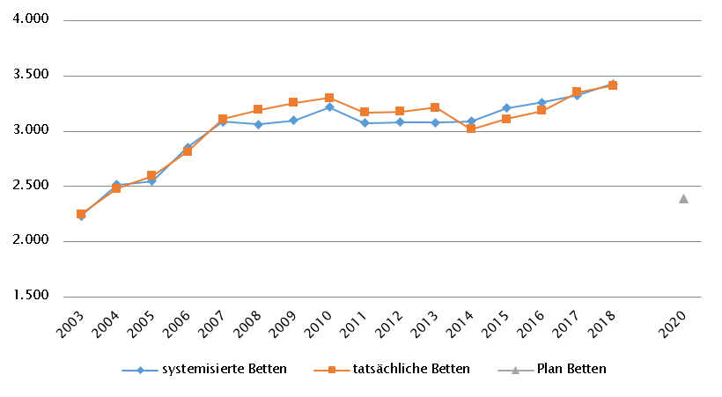
Burgenland
 |  |  |  |  |  |  |  |  |  |  | RSG gültig für 2018: RSG 2015, Beschluss Landes-Gesundheitsplattform Burgenland Dezember 2011, letzte Änderung Beschluss LZK November 2018
Farblegende: optionale Angabe |  |  |  |  |  |  | nicht vorgesehen |  |  |  | RSG aktuell per 12/2019:RSG 2015, Beschluss Landes-Gesundheitsplattform Burgenland Dezember 2011, letzte Änderung Beschluss LZK November 2018

Ambulante ärztliche Versorgung
 |  | AM/PV | AN | KIJU | KJC(2) | KJP | CH | NCH(1) | IM | GGH | NEU | PSY | DER | AU | HNO | URO | PCH(2) | PUL | OR | UCH | ORTR | MKG | ZMK(3) | STR | RAD | NUK | PMR | PAT | LAB | SON | gesamt
 | IST ÄAVE 2018
 | ÄAVE spitalsambulant | 0.0 | n.v. | 10.2 | - | 0.0 | 11.7 | n.v. | 18.3 | 9.7 | 4.9 | 1.6 | 0.0 | 0.0 | 6.3 | 5.3 | - | 0.0 | 1.9 | 0.0 | 19.4 | 0.0 | 0.0 | n.v. | n.v. | n.v. | n.v. | n.v. | n.v. | n.v. | 89.3
ÄAVE niedergelassene ÄrztInnen gesamt (mit Vertrag) |  | 174.5 | n.v. | 7.1 | - | 0.0 | 2.7 | n.v. | 17.8 | 16.3 | 5.6 | 4.2 | 7.5 | 13.7 | 9.4 | 7.9 | - | 5.2 | 7.5 | 1.6 | 0.0 | 0.0 | 85.3 | n.v. | n.v. | n.v. | n.v. | n.v. | n.v. | n.v. | 366.4
ÄAVE in selbstständigen Ambulatorien (mit Vertrag) |  | 0.0 | n.v. | 0.0 | - | 3.0 | 0.0 | n.v. | 0.0 | 0.0 | 0.0 | 3.0 | 0.0 | 0.0 | 0.0 | 0.0 | - | 0.0 | 0.0 | 0.0 | 0.0 | 0.0 | 1.0 | n.v. | n.v. | n.v. | n.v. | n.v. | n.v. | n.v. | 7.0
ÄAVE in Kassenambulatorien (kasseneigene selbstständige Ambulatorien) |  | 0.0 | n.v. | 0.0 | - | 0.0 | 0.0 | n.v. | 0.0 | 0.0 | 0.0 | 0.0 | 0.0 | 0.0 | 0.0 | 0.0 | - | 0.0 | 0.0 | 0.0 | 0.0 | 0.0 | 3.5 | n.v. | n.v. | n.v. | n.v. | n.v. | n.v. | n.v. | 3.5
 | ÄAVE insgesamt | 174.5 | n.v. | 17.2 | - | 3.0 | 14.4 | n.v. | 36.2 | 26.0 | 10.5 | 8.8 | 7.5 | 13.7 | 15.7 | 13.2 | - | 5.2 | 9.4 | 1.6 | 19.4 | 0.0 | 89.8 | n.v. | n.v. | n.v. | n.v. | n.v. | n.v. | n.v. | 466.2
 | davon in PV-Einheiten | n.v.
ÄAVE Wahlärzte und in selbstständigen Ambulatorien (ohne Vertrag) |  | 2.1 | n.v. | 1.2 | - | 0.0 | 2.2 | n.v. | 4.9 | 5.4 | 0.6 | 0.6 | 1.5 | 2.4 | 0.6 | 0.7 | - | 0.0 | 1.9 | 0.3 | 0.0 | 0.0 | 5.8 | n.v. | n.v. | n.v. | n.v. | n.v. | n.v. | n.v. | 30.3
 | IST §2-Kassenplanstellen 2018
 | §2-Kassenplanstellen | 143.0 | n.v. | 8.0 | - | 0.0 | 3.0 | n.v. | 15.0 | 14.0 | 4.0 | 4.0 | 6.0 | 11.0 | 8.0 | 6.0 | - | 5.0 | 6.0 | 3.0 | 0.0 | 0.0 | 74.0 | n.v. | 5.0 | n.v. | n.v. | n.v. | n.v. | n.v. | 315.0
 | Kassenplanstellen sonstiger KV-Träger | n.v. | n.v. | n.v. | - | n.v. | n.v. | n.v. | n.v. | n.v. | n.v. | n.v. | n.v. | n.v. | n.v. | n.v. | - | n.v. | n.v. | n.v. | n.v. | n.v. | n.v. | n.v. | n.v. | n.v. | n.v. | n.v. | n.v. | n.v. | n.v.
 | PLAN ÄAVE - RSG-Planungsstand für 2018 (RSG 2015)
 | ÄAVE spitalsambulant | n.v. | n.v. | n.v. | n.v. | n.v. | n.v. | n.v. | n.v. | n.v. | n.v. | n.v. | n.v. | n.v. | n.v. | n.v. | n.v. | n.v. | n.v. | n.v. | n.v. | n.v. | n.v. | n.v. | n.v. | n.v. | n.v. | n.v. | n.v. | n.v. | n.v.
ÄAVE niedergelassene ÄrztInnen und in selbstständigen Ambulatorien (mit Vertrag und kasseneigene) gesamt |  | n.v. | n.v. | n.v. | n.v. | n.v. | n.v. | n.v. | n.v. | n.v. | n.v. | n.v. | n.v. | n.v. | n.v. | n.v. | n.v. | n.v. | n.v. | n.v. | n.v. | n.v. | n.v. | n.v. | n.v. | n.v. | n.v. | n.v. | n.v. | n.v. | n.v.
 | ÄAVE insgesamt | n.v. | n.v. | n.v. | n.v. | n.v. | n.v. | n.v. | n.v. | n.v. | n.v. | n.v. | n.v. | n.v. | n.v. | n.v. | n.v. | n.v. | n.v. | n.v. | n.v. | n.v. | n.v. | n.v. | n.v. | n.v. | n.v. | n.v. | n.v. | n.v. | n.v.
 | davon in PV-Einheiten | n.v.
 | PLAN ÄAVE - Planungsstand RSG per 12/2019 (RSG 2015)
 | ÄAVE spitalsambulant | n.v. | n.v. | n.v. | n.v. | n.v. | n.v. | n.v. | n.v. | n.v. | n.v. | n.v. | n.v. | n.v. | n.v. | n.v. | n.v. | n.v. | n.v. | n.v. | n.v. | n.v. | n.v. | n.v. | n.v. | n.v. | n.v. | n.v. | n.v. | n.v. | n.v.
ÄAVE niedergelassene ÄrztInnen und in selbstständigen Ambulatorien (mit Vertrag und kasseneigene) gesamt |  | n.v. | n.v. | n.v. | n.v. | n.v. | n.v. | n.v. | n.v. | n.v. | n.v. | n.v. | n.v. | n.v. | n.v. | n.v. | n.v. | n.v. | n.v. | n.v. | n.v. | n.v. | n.v. | n.v. | n.v. | n.v. | n.v. | n.v. | n.v. | n.v. | n.v.
 | ÄAVE insgesamt | n.v. | n.v. | n.v. | n.v. | n.v. | n.v. | n.v. | n.v. | n.v. | n.v. | n.v. | n.v. | n.v. | n.v. | n.v. | n.v. | n.v. | n.v. | n.v. | n.v. | n.v. | n.v. | n.v. | n.v. | n.v. | n.v. | n.v. | n.v. | n.v. | n.v.
 | davon in PV-Einheiten | n.v.
sofern RSG per 12/2019 Planungsgröße nicht ÄAVE gemäß ÖSG:
Umrechnungsfaktor in ÄAVE-Äquivalente gem. ÖSG |  | - | - | - | - | - | - | - | - | - | - | - | - | - | - | - | - | - | - | - | - | - | - | - | - | - | - | - | - | -
ÄAVE-Äquivalente |  | - | - | - | - | - | - | - | - | - | - | - | - | - | - | - | - | - | - | - | - | - | - | - | - | - | - | - | - | - | -
Anteil PLAN in % spitalsambulant |  | - | - | - | - | - | - | - | - | - | - | - | - | - | - | - | - | - | - | - | - | - | - | - | - | - | - | - | - | - | -
Anteil PLAN in % niedergelassene ÄrztInnen und in selbstständigen Ambulatorien (mit Vertrag und kasseneigene) gesamt |  | - | - | - | - | - | - | - | - | - | - | - | - | - | - | - | - | - | - | - | - | - | - | - | - | - | - | - | - | - | -
(1) in Regiomed nicht berücksichtigt
(2) zugeordnet zu CH
(3) inkl. KFO

Akut-Krankenanstalten - Normalpflege- und Intensivbereiche
alle Akut-KA | GEM/IDB(1) | INT(2) | NEO | KIJU | KJC | KJP | CH | NCH | IM | GGH | NEU | PSY | DER | AU | HNO | URO | PCH | PUL | OR | UCH | ORTR | MKG | NUKT | STR | AGR | RNS | PAL | PSO-E | PSO-KJ | gesamt
IST-Stand systemisierte Betten 2018 | 111 | 73 | 14 | 36 | 0 | 0 | 179 | 0 | 337 | 81 | 83 | 53 | 0 | 10 | 29 | 35 | 0 | 0 | 15 | 0 | 100 | 0 | 0 | 0 | 0 | 0 | 16 | 0 | 0 | 1172
IST-Stand tatsächliche Betten 2018 | 59 | 70 | 12 | 40 | 0 | 0 | 179 | 0 | 337 | 76 | 79 | 53 | 0 | 10 | 27 | 43 | 0 | 0 | 19 | 0 | 105 | 0 | 0 | 0 | 0 | 0 | 16 | 0 | 0 | 1125
PLAN- Betten gesamt RSG 2015 (für 2018) | 137 | 90 |  | 41 | 0 | 0 | 183 | 0 | 333 | 78 | 90 | 72 | 0 | 10 | 34 | 35 | 0 | 0 | 43 | 92 | - | 0 | 0 | 0 | 0 | 0 | 18 | 0 | 0 | 1256
PLAN- Betten gesamt RSG per 12/2019) | 137 | 90 |  | 41 | 0 | 0 | 183 | 0 | 333 | 78 | 90 | 72 | 0 | 10 | 34 | 35 | 0 | 0 | 43 | 92 | - | 0 | 0 | 0 | 0 | 0 | 18 | 0 | 0 | 1256

Fonds-KA (FKA)
IST-Stand systemisierte Betten 2018 | 111 | 73 | 14 | 36 | 0 | 0 | 179 | 0 | 337 | 81 | 83 | 53 | 0 | 10 | 29 | 35 | 0 | 0 | 15 | 0 | 100 | 0 | 0 | 0 | 0 | 0 | 16 | 0 | 0 | 1172
IST-Stand tatsächliche Betten 2018 | 59 | 70 | 12 | 40 | 0 | 0 | 179 | 0 | 337 | 76 | 79 | 53 | 0 | 10 | 27 | 43 | 0 | 0 | 19 | 0 | 105 | 0 | 0 | 0 | 0 | 0 | 16 | 0 | 0 | 1125
PLAN- Betten RSG 2015 (für 2018) | 137 | 90 |  | 41 | 0 | 0 | 183 | 0 | 333 | 78 | 90 | 72 | 0 | 10 | 34 | 35 | 0 | 0 | 43 | 92 | - | 0 | 0 | 0 | 0 | 0 | 18 | 0 | 0 | 1256
PLAN- Betten LKAP (für 2018) | n.v. | n.v. | n.v. | n.v. | n.v. | n.v. | n.v. | n.v. | n.v. | n.v. | n.v. | n.v. | n.v. | n.v. | n.v. | n.v. | n.v. | n.v. | n.v. | n.v. | n.v. | n.v. | n.v. | n.v. | n.v. | n.v. | n.v. | n.v. | n.v. | n.v.
PLAN- Betten RSG per 12/2019) | 137 | 90 |  | 41 | 0 | 0 | 183 | 0 | 333 | 78 | 90 | 72 | 0 | 10 | 34 | 35 | 0 | 0 | 43 | 92 | - | 0 | 0 | 0 | 0 | 0 | 18 | 0 | 0 | 1256
 | (1) GEM = ZNA
 | (2) INT umfasst alle INT-E

RFZ/Versorgungsstufen/ÜRVP/Spezialzentren/Module(1) |  |  |  |  |  |  |  |  |  |  |  | ÜRVP(2) |  |  |  |  |  |  |  |  |  |  | Module in NEU
 | TCH | GCH | KAR | ONK | BRZ | NUKT | NEP | GH | KIJU | TR | NEU-SZ | NCHa | ZMG | TXC | HCH | KHZ | KJONK | BRA | KBRA | SZT | KSZT | HKLE | SU | ANB/B | ANB/C
Anzahl gesamt | Leistungsstandorte
IST-Stand Leistungsstandorte Z/SZ/EZ 2018 | 0 | 0 | 0 | 0 |  | 0 | 0 |  | 0 |  |  | 0 | 0 | 0 | 0 | 0 | 0 | 0 | 0 | 0 | 0 | 0
IST-Stand Leistungsstandorte S 2018 |  | 2 | 1 | 2 |  |  | 0 |  | 2
IST-Stand Leistungsstandorte A/G/L 2018 |  |  | 0 | 0 |  |  |  |  | 0
IST-Stand Leistungsstandorte Module 2018 |  |  |  |  |  |  |  |  |  |  |  |  |  |  |  |  |  |  |  |  |  |  | 2 | 2 | 2
Leistungsstandorte Z/SZ/EZ PLAN (RSG für 2018) | 0 | 0 | 0 | 0 | - | 0 | 0 | - | - | - | - | - | - | - | - | - | - | - | - | - | - | -
Leistungsstandorte S PLAN (RSG für 2018) |  | 2 | 1 | 2 |  |  | 0 | - | - | -
Leistungsstandorte A/G/L PLAN (RSG für 2018) |  |  | 0 | 0 |  |  |  | - | - | -
Leistungsstandorte Module PLAN (RSG für 2018) |  |  |  |  |  |  |  |  |  |  |  |  |  |  |  |  |  |  |  |  |  |  | 2 | 2 | 2
Leistungsst. Z/SZ/EZ PLAN (RSG per 12/2019) | 0 | 0 | 0 | 0 | - | 0 | 0 | - | - | - | - | - | - | - | - | - | - | - | - | - | - | -
Leistungsstandorte S PLAN (RSG per 12/2019) |  | 2 | 1 | 2 |  |  | 0 | - | - | -
Leistungsst. A/G/L PLAN (RSG per 12/2019) |  |  | 0 | 0 |  |  |  | - | - | -
Leistungsst. Module PLAN (RSG per 12/2019) |  |  |  |  |  |  |  |  |  |  |  |  |  |  |  |  |  |  |  |  |  |  | 2 | 2 | 2
Betten gesamt (sofern in eigener Struktur): | Betten
IST-Stand Betten(3) Z/SZ/EZ 2018
IST-Stand Betten(3) Module 2018 |  |  |  |  |  |  |  |  |  |  |  |  |  |  |  |  |  |  |  |  |  |  | 8 | 9 | 15
PLAN-Betten Z (RSG für 2018) |  |  |  |  |  |  |  |  |  |  |  |  |  |  |  |  |  | - | - | - | - | -
PLAN-Betten Module (RSG für 2018) |  |  |  |  |  |  |  |  |  |  |  |  |  |  |  |  |  |  |  |  |  |  | - | - | -
PLAN-Betten Z (RSG per 12/2019) |  |  |  |  |  |  |  |  |  |  |  |  |  |  |  |  |  | - | - | - | - | -
PLAN-Betten Module (RSG per 12/2019) |  |  |  |  |  |  |  |  |  |  |  |  |  |  |  |  |  |  |  |  |  |  | - | - | -
(1) Leistungsstandorte Z und Module sowie Betten gemäß ÜRVP und Module verbindlich einzutragen
(2) Referenzierung auf Verordnung zum ÖSG bez. der zu versorgenden VR
(3) IST-Stand = tatsächliche Betten

Großgeräte exkl. Funktionsgeräte(1) |  |  |  |  |  |  |  |  |  |  |  |  |  | Dialyse-Einheiten
 | CT 2 |  | MR 2,3 |  | ECT 2,4 |  | STR |  | COR |  | PET |  |  |  |  |  |  |  | Plätze(1)
IST 2018/GGP | IST | GGP | IST | GGP | IST | GGP | IST | GGP | IST | GGP | IST | GGP |  |  |  |  |  |  | IST 2018 | PLAN 2015 | PLAN 2015
Akut KA gesamt | 5 | 5 | 3 | 4 | 1 | 1 | 0 | 0 | 1 | 1 | 0 | 0 |  | Akut KA gesamt |  |  |  |  | 24 | n.v. | n.v.
Extramuraler Bereich | 4 | 3 | 3 | 1 | 2 | 2 | 0 | 0 | 0 | 0 | 0 | 0 |  | im extramuralen Bereich gesamt |  |  |  |  | 12 | n.v. | n.v.
GG IST 2018/GGP gesamt | 9 | 8 | 6 | 5 | 3 | 3 | 0 | 0 | 1 | 1 | 0 | 0 |  | DIA IST 2018/PLAN gesamt |  |  |  |  | 36 | 29 | 29
(1) zusätzliches Funktionsgerät: 1 CT |  |  |  |  |  |  |  |  |  |  |  |  |  | (1) Die 12 extramuralen Plätze stehen nur an drei Tagen pro Woche zur Verfügung
(2)CT, MR, ECT: Gerätevorhaltungen in Fonds-KA jeweils mit Abrechnungsvereinbarung mit der BGKK (ab 1.1.2020 Österreichi-sche Gesundheitskasse)(Ausnahme: K106)
(3)MR: ergänzend 1 MR mit einer Feldstärke < 1 Tesla extramural eingerichtet (extramuraler Standort, Oberpullendorf)
(4)ECT: Kooperation KH Eisenstadt (K102) mit KH Wiener Neustadt (K356)

Anzahl der Betten in Fonds-KA gemäß KA-Statistik (BMSGPK) im Vergleich zu PLANBetten 2015 |  |  |  |  |  |  |  |  |  | Anzahl der Betten in Rehazentren gemäß KA-Statistik (BMSGPK) im Vergleich zu PLANBetten 2020 (ÖSG VO)
Burgenland |  |  |  |  |  |  |  |  |  | Versorgungszone Ost
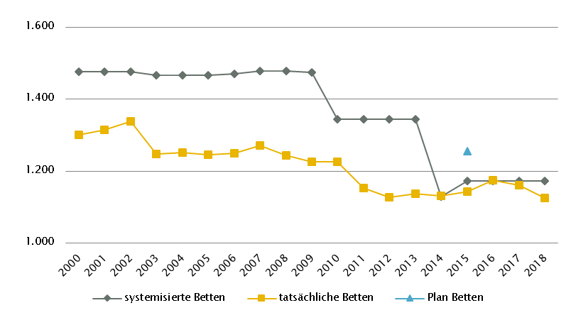
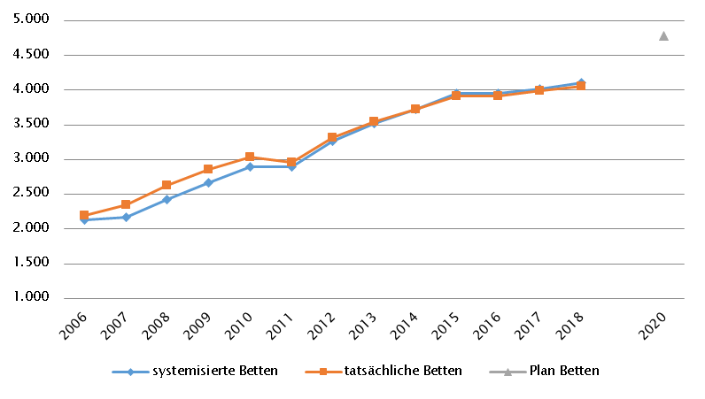

 |  |  |  |  |  |  |  |  |  | Versorgungszone Süd

Kärnten
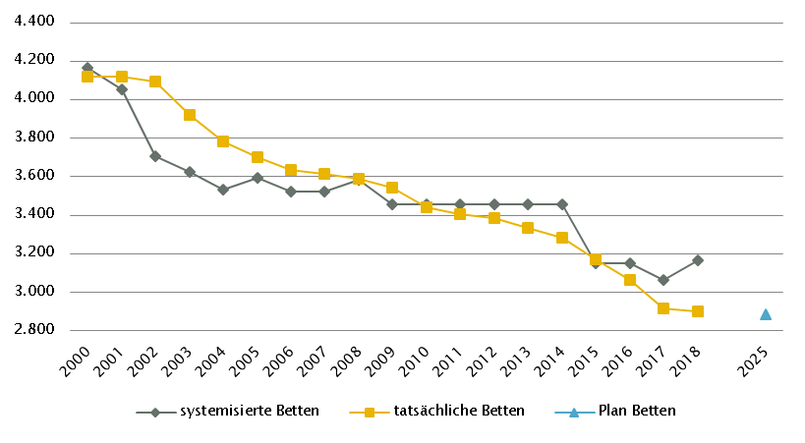
Kärnten
 |  |  |  |  |  |  |  |  |  |  | RSG gültig für 2018: RSG 2020, Beschluss LZK Kärnten 18. 6. 2015; KKAP 2015 gem. LGBl. Nr. 48/2015, letzte Änderung LGBL Nr. 53/2018
Farblegende: optionale Angabe |  |  |  |  |  |  | nicht vorgesehen |  |  |  | RSG aktuell per 12/2019: RSG 2025, Beschluss LZK 20. 12. 2019, in Einzelpunkten aktualisiert mit Beschluss LZK 4. 3. 2020

Ambulante ärztliche Versorgung
 |  | AM/PV | AN | KIJU | KJC(2) | KJP | CH | NCH(1) | IM | GGH | NEU | PSY | DER | AU | HNO | URO | PCH(2) | PUL | OR | UCH | ORTR | MKG | ZMK(3) | STR | RAD | NUK | PMR | PAT | LAB | SON | gesamt
 | IST ÄAVE 2018
 | ÄAVE spitalsambulant | 0.0 | n.v. | 9.0 | - | 3.6 | 41.9 | n.v. | 64.3 | 22.6 | 11.3 | 4.2 | 12.2 | 12.5 | 8.0 | 4.4 | - | 2.7 | 8.6 | 45.3 | 5.2 | 7.8 | 0.0 | n.v. | n.v. | n.v. | n.v. | n.v. | n.v. | n.v. | 263.7
ÄAVE niedergelassene ÄrztInnen gesamt (mit Vertrag) |  | 256.4 | n.v. | 14.8 | - | 3.4 | 6.2 | n.v. | 34.5 | 28.6 | 4.3 | 8.6 | 14.9 | 25.1 | 18.2 | 11.5 | - | 9.5 | 9.8 | 2.4 | 0.0 | 0.0 | 173.4 | n.v. | n.v. | n.v. | n.v. | n.v. | n.v. | n.v. | 621.5
ÄAVE in selbstständigen Ambulatorien (mit Vertrag) |  | 0.0 | n.v. | 0.0 | - | 0.0 | 0.0 | n.v. | 0.0 | 0.0 | 0.0 | 0.0 | 0.0 | 0.0 | 0.0 | 0.0 | - | 0.0 | 0.0 | 0.0 | 0.0 | 0.0 | 0.0 | n.v. | n.v. | n.v. | n.v. | n.v. | n.v. | n.v. | 0.0
ÄAVE in Kassenambulatorien (kasseneigene selbstständige Ambulatorien) |  | 0.0 | n.v. | 0.0 | - | 0.0 | 0.0 | n.v. | 5.8 | 0.0 | 0.0 | 0.0 | 0.0 | 0.0 | 0.0 | 0.0 | - | 0.0 | 0.0 | 0.0 | 0.0 | 0.0 | 19.3 | n.v. | n.v. | n.v. | n.v. | n.v. | n.v. | n.v. | 25.1
 | ÄAVE insgesamt | 256.4 | n.v. | 23.9 | - | 7.0 | 48.1 | n.v. | 104.7 | 51.1 | 15.6 | 12.8 | 27.1 | 37.6 | 26.2 | 16.0 | - | 12.2 | 18.4 | 47.6 | 5.2 | 7.8 | 192.7 | n.v. | n.v. | n.v. | n.v. | n.v. | n.v. | n.v. | 910.4
 | davon in PV-Einheiten | n.v.
ÄAVE Wahlärzte und in selbstständigen Ambulatorien (ohne Vertrag) |  | 5.7 | n.v. | 3.8 | - | 0.6 | 2.8 | n.v. | 4.8 | 12.2 | 1.5 | 1.8 | 1.7 | 5.6 | 0.7 | 1.5 | - | 0.0 | 2.5 | 1.0 | 0.0 | 0.0 | 23.3 | n.v. | n.v. | n.v. | n.v. | n.v. | n.v. | n.v. | 69.4
 | IST §2-Kassenplanstellen 2018
 | §2-Kassenplanstellen | 258.0 | n.v. | 17.0 | - | 2.0 | 7.0 | n.v. | 25.0 | 25.0 | 5.0 | 9.0 | 13.0 | 27.0 | 15.0 | 11.0 | - | 9.0 | 12.0 | 3.0 | 0.0 | 0.0 | 200.0 | n.v. | n.v. | n.v. | n.v. | n.v. | n.v. | n.v. | 638.0
 | Kassenplanstellen sonstiger KV-Träger | n.v. | n.v. | n.v. | - | n.v. | n.v. | n.v. | n.v. | n.v. | n.v. | n.v. | n.v. | n.v. | n.v. | n.v. | - | n.v. | n.v. | n.v. | n.v. | n.v. | n.v. | n.v. | n.v. | n.v. | n.v. | n.v. | n.v. | n.v. | n.v.
 | PLAN SVE - RSG-Planungsstand für 2018 (RSG 2020)
spitalsambulant |  | 0.0 | n.v. | 3.0 | - | n.v. | 14.7 | 1.4 | 12.9 | 4.8 | 3.0 | 3.5 | 1.6 | 3.1 | 1.5 | 1.9 | - | 0.6 | 0.0 | 0.0 | 11.7 | n.v. | 4.1 | n.v. | 11.5 | n.v. | n.v. | n.v. | n.v. | n.v. | 79.3
niedergelassene ÄrztInnen und in selbstständigen Ambulatorien (mit Vertrag und kasseneigene) gesamt |  | 261.0 | n.v. | 16.0 | - | n.v. | 0.0 | 0.4 | 27.8 | 25.0 | 7.0 | 8.0 | 14.0 | 27.0 | 14.0 | 11.0 | - | 9.0 | 0.0 | 0.0 | 16.0 | n.v. | 183.5 | n.v. | 17.2 | n.v. | n.v. | n.v. | n.v. | n.v. | 636.9
 | SVE/Kassenplanstellen insgesamt | 261.0 | n.v. | 19.0 | - | n.v. | 14.7 | 1.8 | 40.7 | 29.8 | 10.0 | 11.5 | 15.6 | 30.1 | 15.5 | 12.9 | - | 9.6 | 0.0 | 0.0 | 27.7 | n.v. | 187.6 | n.v. | 28.7 | n.v. | n.v. | n.v. | n.v. | n.v. | 716.2
 | davon in PV-Einheiten | n.v.
 | PLAN ÄAVE - Planungsstand RSG per 12/2019 (RSG 2025)
 | SVE spitalsambulant | 0.0 | n.v. | 4.0 | 1.0 | 6.5 | 16.5 | 1.0 | 18.0 | 8.5 | 5.5 | 3.0 | 2.5 | 5.5 | 2.5 | 2.0 | 1.0 | 1.0 | 0.0 | 0.0 | 26.5 | 1.0 | 0.0 | n.v. | 14.0 | n.v. | n.v. | n.v. | n.v. | n.v. | 120.0
SVE niedergelassene ÄrztInnen und in selbstständigen Ambulatorien (mit Vertrag und kasseneigene) gesamt |  | 279.0 | n.v. | 14.5 | 0.0 | 10.0 | 6.5 | 0.0 | 28.0 | 27.5 | 4.5 | 17.0 | 13.5 | 27.0 | 14.0 | 10.5 | 0.0 | 9.0 | 0.0 | 0.0 | 16.5 | 0.0 | 210.0 | n.v. | 17.5 | n.v. | n.v. | n.v. | n.v. | n.v. | 705.0
 | SVE insgesamt | 279.0 | n.v. | 18.5 | 1.0 | 16.5 | 23.0 | 1.0 | 46.0 | 36.0 | 10.0 | 20.0 | 16.0 | 32.5 | 16.5 | 12.5 | 1.0 | 10.0 | 0.0 | 0.0 | 43.0 | 1.0 | 210.0 | n.v. | 31.5 | n.v. | n.v. | n.v. | n.v. | n.v. | 825.0
 | davon in PV-Einheiten | 25.0
sofern RSG per 12/2019 Planungsgröße nicht ÄAVE gemäß ÖSG:
Umrechnungsfaktor in ÄAVE-Äquivalente gem. ÖSG |  | 0.97 | n.v. | 1.27 | n.v. | 0.80 | 2.01 | n.v. | 2.28 | 1.44 | 1.65 | 1.06 | 1.53 | 1.18 | 1.40 | 1.26 | n.v. | 1.19 | n.v. | n.v. | n.v. | 7.60 | 0.85 | n.v. | n.v. | n.v. | n.v. | n.v. | n.v. | n.v.
PLAN ÄAVE-Ä 2025 |  | 270.6 | - | 23.5 | 1.0 | 13.2 | 46.2 | 1.0 | 104.9 | 51.8 | 16.5 | 21.2 | 24.5 | 38.4 | 23.1 | 15.8 | 1.0 | 11.9 | 0.0 | 0.0 | 43.0 | 7.6 | 178.5 | - | - | - | - | - | - | - | 893.7
Anteil PLAN in % spitalsambulant |  | 0.0 | - | 21.6 | 100.0 | 39.4 | 71.7 | 100.0 | 39.1 | 23.6 | 55.0 | 15.0 | 15.6 | 16.9 | 15.2 | 16.0 | 100.0 | 10.0 | - | - | 61.6 | 100.0 | 0.0 | - | 44.4 | - | - | - | - | - | 14.5
Anteil PLAN in % niedergelassene ÄrztInnen und in selbstständigen Ambulatorien (mit Vertrag und kasseneigene) gesamt |  | 100.0 | - | 78.4 | 0.0 | 60.6 | 28.3 | 0.0 | 60.9 | 76.4 | 45.0 | 85.0 | 84.4 | 83.1 | 84.8 | 84.0 | 0.0 | 90.0 | - | - | 38.4 | 0.0 | 100.0 | - | 55.6 | - | - | - | - | - | 85.5
(1) in Regiomed nicht berücksichtigt
(2) zugeordnet zu CH
(3) inkl. KFO

Akut-Krankenanstalten - Normalpflege- und Intensivbereiche
alle Akut-KA | GEM/IDB(1) | INT(2) | NEO | KIJU(4) | KJC | KJP | CH(3) | NCH | IM | GGH | NEU | PSY(4) | DER | AU | HNO | URO | PCH | PUL | OR | UCH | ORTR | MKG | NUKT | STR | AGR | RNS | PAL(5) | PSO-E | PSO-KJ | gesamt
IST-Stand systemisierte Betten 2018 | 333 | 159 | 16 | 74 | 25 | 43 | 313 | 37 | 761 | 146 | 208 | 276 | 40 | 35 | 61 | 68 | 18 | 61 | 180 | 206 | 125 | 15 | 20 | 0 | 318 | 0 | 34 | 50 | 12 | 3634
IST-Stand tatsächliche Betten 2018 | 328 | 140 | 16 | 70 | 22 | 27 | 313 | 34 | 752 | 151 | 184 | 250 | 34 | 34 | 45 | 56 | 20 | 50 | 146 | 166 | 125 | 15 | 16 | 0 | 287 | 0 | 34 | 46 | 9 | 3370
PLAN- Betten gesamt RSG 2020 (für 2018) | n.v. | n.v. | n.v. | n.v. | n.v. | n.v. | n.v. | n.v. | n.v. | n.v. | n.v. | n.v. | n.v. | n.v. | n.v. | n.v. | n.v. | n.v. | n.v. | n.v. | n.v. | n.v. | n.v. | n.v. | n.v. | n.v. | n.v. | n.v. | n.v. | n.v.
PLAN- Betten gesamt RSG per 03/2020 (RSG 2025) | 328 | 174 | 26 | 66 | 20 | 30 | 298 | 36 | 715 | 144 | 208 | 193 | 30 | 30 | 44 | 57 | 18 | 40 | 0 | 0 | 401 | 15 | 16 | 0 | 296 | 0 | 34 | 42 | 12 | 3273

Fonds-KA (FKA)*
IST-Stand systemisierte Betten 2018 | 21 | 149 | 16 | 74 | 25 | 43 | 313 | 37 | 761 | 146 | 208 | 276 | 40 | 35 | 61 | 68 | 18 | 61 | 180 | 206 | 35 | 15 | 20 | 0 | 318 | 0 | 34 | 50 | 12 | 3222
IST-Stand tatsächliche Betten 2018 | 16 | 130 | 16 | 70 | 22 | 27 | 313 | 34 | 752 | 151 | 184 | 250 | 34 | 34 | 45 | 56 | 20 | 50 | 146 | 166 | 35 | 15 | 16 | 0 | 287 | 0 | 34 | 46 | 9 | 2958
PLAN- Betten RSG 2020 (für 2018) | 21 | 165 |  | 74 | 25 | 43 | 312 | 37 | 755 | 146 | 208 | 276 | 40 | 35 | 62 | 68 | 18 | 61 | 35 | 0 | 386 | 15 | 20 | - | 324 | - | 34 | 62 |  | 3222
PLAN- Betten LKAP (für 2018) | 21 | 165 |  | 74 | 25 | 43 | 312 | 37 | 755 | 146 | 208 | 276 | 40 | 35 | 62 | 68 | 18 | 61 | 35 | 0 | 386 | 15 | 20 | - | 324 | - | 34 | 62 |  | 3222
PLAN- Betten RSG per 03/2020 (RSG 2025) | 16 | 168 | 26 | 66 | 20 | 30 | 298 | 36 | 715 | 144 | 208 | 193 | 30 | 30 | 44 | 57 | 18 | 40 | 0 | 0 | 333 | 15 | 16 | 0 | 296 | 0 | 34 | 42 | 12 | 2887
*) zzgl. UKH: IST-Betten 2018: 100 = PLAN-Betten | (1) GEM = ZNA
 | (2) INT umfasst alle INT-E und INT-KJ exkl. NEO
 | (3) inkl. HCH, TCH, GCH
 | (4) PSY: inkl. 56 systemisierte und 56 tatsächliche Betten für Abhängigkeitserkrankungen
 | (5) PAL: inkl. 2 Betten für PAL-KIJU

RFZ/Versorgungsstufen/ÜRVP/Spezialzentren/Module(1) |  |  |  |  |  |  |  |  |  |  |  | ÜRVP(2) |  |  |  |  |  |  |  |  |  |  | Module in NEU
 | TCH | GCH | KAR | ONK | BRZ | NUKT | NEP | GH | KIJU | TR | NEU-SZ | NCHa | ZMG | TXC | HCH | KHZ | KJONK | BRA | KBRA | SZT(3) | KSZT | HKLE | SU | ANB/B | ANB/C
Anzahl gesamt | Leistungsstandorte
IST-Stand Leistungsstandorte Z/SZ/EZ 2018 | 1 | 1 | 1 | 1 |  | 1 | 1 |  | 1 |  |  | 1 | 0 | 0 | 1 | 0 | 0 | 0 | 0 | 1 | 0 | 0
IST-Stand Leistungsstandorte S 2018 |  | 1 | 1 | 2 |  |  | 1 |  | 1
IST-Stand Leistungsstandorte A/G/L 2018 |  |  |  |  |  |  |  |  | 0
IST-Stand Leistungsstandorte Module 2018 |  |  |  |  |  |  |  |  |  |  |  |  |  |  |  |  |  |  |  |  |  |  | 2 | 3 | 3
Leistungsstandorte Z/SZ/EZ PLAN (RSG für 2018) | 1 | 2 | 2 | 1 | - | 1 | 1 | - | - | - | - | - | - | - | 1 | - | - | - | - | 1 | - | -
Leistungsstandorte S PLAN (RSG für 2018) |  | - | - | 2 |  |  | 1 | - | - | -
Leistungsstandorte A/G/L PLAN (RSG für 2018) |  |  |  | - |  |  |  | - | - | -
Leistungsstandorte Module PLAN (RSG für 2018) |  |  |  |  |  |  |  |  |  |  |  |  |  |  |  |  |  |  |  |  |  |  | 2 | 3 | 3
Leistungsst. Z/SZ/EZ PLAN (RSG per 03/2020) | 1 | 1 | 1 | 1 | 1 | 1 | 1 | 1 | 1 | 1 | - | 1 | - | - | 1 | - | - | - | - | - | - | -
Leistungsstandorte S PLAN (RSG per 03/2020) |  | - | - | - |  |  | - | - | - | -
Leistungsst. A/G/L PLAN (RSG per 03/2020) |  |  |  | - |  |  |  | - | - | -
Leistungsst. Module PLAN (RSG per 03/2020) |  |  |  |  |  |  |  |  |  |  |  |  |  |  |  |  |  |  |  |  |  |  | 2 | 3 | 3
Betten gesamt (sofern in eigener Struktur): | Betten
IST-Stand Betten(4) Z/SZ/EZ 2018
IST-Stand Betten(4) Module 2018 |  |  |  |  |  |  |  |  |  |  |  |  |  |  |  |  |  |  |  |  |  |  | 11 | 40 | 35
PLAN-Betten Z (RSG für 2018) |  |  |  |  |  |  |  |  |  |  |  |  |  |  |  |  |  | - | - | - | - | -
PLAN-Betten Module (RSG für 2018)
PLAN-Betten Z (RSG per 03/2020) |  |  |  |  |  |  |  |  |  |  |  |  |  |  |  |  |  | - | - | - | - | -
PLAN-Betten Module (RSG per 03/2020) |  |  |  |  |  |  |  |  |  |  |  |  |  |  |  |  |  |  |  |  |  |  | 15 | 44 | 38
(1) Leistungsstandorte Z und Module sowie Betten gemäß ÜRVP und Module verbindlich einzutragen
(2) Referenzierung auf Verordnung zum ÖSG bez. der zu versorgenden VR
(3) IST und PLAN 1 Standort eingeschränkt auf autologe SZT
(4) IST-Stand = tatsächliche Betten

Großgeräte exkl. Funktionsgeräte(1) |  |  |  |  |  |  |  |  |  |  |  |  |  | Dialyse-Einheiten
 | CT 2,5 |  | MR 3, 5, 6, 7 |  | ECT 4 |  | STR |  | COR 7 |  | PET |  |  |  |  |  |  |  | Plätze
IST 2018/GGP | IST | GGP | IST | GGP | IST | GGP | IST | GGP | IST | GGP | IST | GGP |  |  |  |  |  |  | IST 2018 | PLAN 2020 | PLAN 2025
Akut KA gesamt | 11 | 11 | 8 | 9 | 4 | 6 | 3 | 4 | 2 | 3 | 1 | 2 |  | Akut KA gesamt |  |  |  |  | 56 | 60 | 60
Extramuraler Bereich | 6 | 5 | 7 | 4 | 0 | 0 | 0 | 0 | 1 | 0 | 0 | 0 |  | im extramuralen Bereich gesamt |  |  |  |  | 21 | 21 | 21
GG IST 2018/GGP gesamt | 17 | 16 | 15 | 13 | 4 | 6 | 3 | 4 | 3 | 3 | 1 | 2 |  | DIA IST 2018/PLAN gesamt |  |  |  |  | 77 | 81 | 81
(1)zusätzliche Funktionsgeräte: 2 CT
(2)CT im extram. Bereich: exklusive 1 Kooperation mit Akut-KA (St. Veit/Glan BBR KH, K214)
(3)MR im extram. Bereich: exklusive 2 Kooperationen mit Akut-KA (Spittal/Drau KH, K215; Wolfsberg LKH, K219)
(4)ECT, LKH Villach (K216): ECT zu betreiben vom Kl. Klagenfurt am Wörthersee (K205)
(5)CT, MR in Fonds-KA insgesamt: inklusive des CT- und MR-Gerätes des UKH Klagenfurt vorbehaltlich der geplanten Kooperation zwischen dem Klinikum Klagenfurt und dem UKH Klagenfurt
(6)MR, Friesach BSRD KH (K201), IST-Stand: MR als Forschungsgerät betrieben
(7)Extramuraler Bereich, MR, COR: Vorhaltung von aktuell nicht planungskonformen 4 MR und 1 COR jeweils in Ordinationen

Anzahl der Betten in Fonds-KA gemäß KA-Statistik (BMSGPK) im Vergleich zu PLANBetten 2025 |  |  |  |  |  |  |  |  |  | Anzahl der Betten in Rehazentren gemäß KA-Statistik (BMSGPK) im Vergleich zu PLANBetten 2020 (ÖSG VO)
Kärnten |  |  |  |  |  |  |  |  |  | Versorgungszone Süd

NÖ
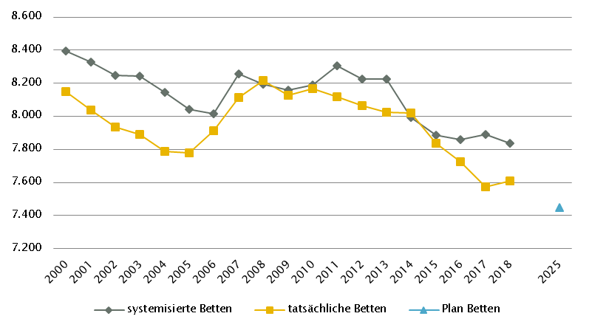
Niederösterreich
 |  |  |  |  |  |  |  |  |  |  | RSG gültig für 2018: RSG 2015, letzter Beschluss NÖ Gesundheitsplattform Juni 2017
Farblegende: optionale Angabe |  |  |  |  |  |  | nicht vorgesehen |  |  |  | RSG aktuell per 12/2019: RSG 2025, Beschluss LZK 17. 12. 2018

Ambulante ärztliche Versorgung
 |  | AM/PV | AN | KIJU | KJC(2) | KJP | CH | NCH(1) | IM | GGH | NEU | PSY | DER | AU | HNO | URO | PCH(2) | PUL | OR | UCH | ORTR | MKG | ZMK(3) | STR | RAD | NUK | PMR | PAT | LAB | SON | gesamt
 | IST ÄAVE 2018
 | ÄAVE spitalsambulant | 5.1 | n.v. | 34.7 | - | 6.6 | 64.3 | n.v. | 129.4 | 50.5 | 12.1 | 6.3 | 15.6 | 23.3 | 14.7 | 16.5 | - | 4.1 | 22.9 | 71.1 | 11.8 | 3.3 | 0.0 | n.v. | n.v. | n.v. | n.v. | n.v. | n.v. | n.v. | 492.3
ÄAVE niedergelassene ÄrztInnen gesamt (mit Vertrag) |  | 811.3 | n.v. | 33.2 | - | 7.1 | 32.8 | n.v. | 72.2 | 65.5 | 10.6 | 40.1 | 38.5 | 74.5 | 42.8 | 30.9 | - | 28.7 | 47.7 | 2.3 | 0.0 | 0.1 | 507.9 | n.v. | n.v. | n.v. | n.v. | n.v. | n.v. | n.v. | 1845.9
ÄAVE in selbstständigen Ambulatorien (mit Vertrag) |  | 0.0 | n.v. | 0.0 | - | 0.0 | 0.0 | n.v. | 0.0 | 0.0 | 0.0 | 0.0 | 0.0 | 0.0 | 0.0 | 0.0 | - | 0.0 | 0.0 | 0.0 | 0.0 | 0.0 | 31.0 | n.v. | n.v. | n.v. | n.v. | n.v. | n.v. | n.v. | 31.0
ÄAVE in Kassenambulatorien (kasseneigene selbstständige Ambulatorien) |  | 0.0 | n.v. | 0.0 | - | 0.0 | 0.0 | n.v. | 0.0 | 0.0 | 0.0 | 0.0 | 0.0 | 0.0 | 0.0 | 0.0 | - | 0.0 | 0.0 | 0.0 | 0.0 | 0.0 | 33.3 | n.v. | n.v. | n.v. | n.v. | n.v. | n.v. | n.v. | 33.3
 | ÄAVE insgesamt | 816.3 | n.v. | 67.8 | - | 13.7 | 97.1 | n.v. | 201.6 | 116.0 | 22.8 | 46.4 | 54.0 | 97.8 | 57.4 | 47.4 | - | 32.8 | 70.6 | 73.3 | 11.8 | 3.4 | 572.2 | n.v. | n.v. | n.v. | n.v. | n.v. | n.v. | n.v. | 2402.6
 | davon in PV-Einheiten | n.v.
ÄAVE Wahlärzte und in selbstständigen Ambulatorien (ohne Vertrag) |  | 10.7 | n.v. | 12.1 | - | 0.2 | 4.3 | n.v. | 13.2 | 22.9 | 5.4 | 4.0 | 7.6 | 4.0 | 2.9 | 3.8 | - | 0.4 | 6.0 | 1.7 | 0.0 | 0.0 | 27.0 | n.v. | n.v. | n.v. | n.v. | n.v. | n.v. | n.v. | 126.4
 | IST §2-Kassenplanstellen
 | §2-Kassenplanstellen 2018 | 774.0 | - | 43.0 | - | 9.0 | 29.0 | - | 59.0 | 65.0 | 18.0 | 18.5 | 38.0 | 58.0 | 35.0 | 28.0 | - | 26.0 | 37.0 | 2.0 | - | 0.0 | 464.5 | n.v. | n.v. | n.v. | n.v. | n.v. | n.v. | n.v. | 1704.0
 | Kassenplanstellen sonstiger KV-Träger 2016 lt. RSG 2025 | 23.0 | - | 1.0 | - | - | 1.0 | - | 1.0 | - | - | - | 2.0 | 1.0 | 1.0 | 1.0 | - | - | 2.0 | 2.0 | - | - | 16.0 | n.v. | n.v. | n.v. | n.v. | n.v. | n.v. | n.v. | 51.0
 | PLAN ÄAVE - RSG-Planungsstand für 2018 (RSG 2015)
 | ÄAVE spitalsambulant | n.v. | n.v. | n.v. | - | n.v. | n.v. | n.v. | n.v. | n.v. | n.v. | n.v. | n.v. | n.v. | n.v. | n.v. | - | n.v. | n.v. | n.v. | n.v. | n.v. | n.v. | n.v. | n.v. | n.v. | n.v. | n.v. | n.v. | n.v. | n.v.
ÄAVE niedergelassene ÄrztInnen und in selbstständigen Ambulatorien (mit Vertrag und kasseneigene) gesamt |  | n.v. | n.v. | n.v. | - | n.v. | n.v. | n.v. | n.v. | n.v. | n.v. | n.v. | n.v. | n.v. | n.v. | n.v. | - | n.v. | n.v. | n.v. | n.v. | n.v. | n.v. | n.v. | n.v. | n.v. | n.v. | n.v. | n.v. | n.v. | n.v.
 | ÄAVE insgesamt | 833.8 | n.v. | 75.4 | - | n.v. | 93.5 | n.v. | 149.8 | 130.0 | 27.4 | 34.4 | 55.4 | 90.4 | 50.1 | 43.8 | - | 26.6 | 62.6 | 78.9 | n.v. | n.v. | n.v. | n.v. | 94.6 | n.v. | n.v. | n.v. | n.v. | n.v. | 1846.7
 | davon in PV-Einheiten | -
 | PLAN ÄAVE - Planungsstand RSG per 12/2019 (RSG 2025)
 | ÄAVE spitalsambulant | 8.5 | n.v. | 43.9 | - | 14.2 | 65.4 | n.v. | 124.0 | 51.8 | 14.5 | 23.1 | 13.6 | 24.1 | 15.4 | 15.6 | - | 3.9 | 17.2 | 94.1 | n.v. | n.v. | 0.0 | 29.4 | n.v. | n.v. | n.v. | n.v. | n.v. | n.v. | 558.6
ÄAVE niedergelassene ÄrztInnen und in selbstständigen Ambulatorien (mit Vertrag und kasseneigene) gesamt |  | 842.7 | n.v. | 39.4 | - | 10.0 | 32.4 | n.v. | 68.3 | 62.6 | 29.1 | 27.9 | 39.5 | 71.5 | 40.9 | 31.1 | - | 25.6 | 43.8 | 0.0 | n.v. | n.v. | 500.3 | n.v. | n.v. | n.v. | n.v. | n.v. | n.v. | n.v. | 1865.1
 | ÄAVE insgesamt | 851.2 | n.v. | 83.3 | - | 24.2 | 97.8 | n.v. | 192.2 | 114.4 | 43.6 | 51.1 | 53.1 | 95.6 | 56.3 | 46.8 | - | 29.5 | 61.0 | 94.1 | n.v. | n.v. | 500.3 | 29.4 | n.v. | n.v. | n.v. | n.v. | n.v. | n.v. | 2423.8
 | davon in PV-Einheiten | 55.3
sofern RSG per 12/2019 Planungsgröße nicht ÄAVE gemäß ÖSG:
Umrechnungsfaktor in ÄAVE-Äquivalente gem. ÖSG |  | - | - | - | - | - | - | - | - | - | - | - | - | - | - | - | - | - | - | - | - | - | - | - | - | - | - | - | - | -
ÄAVE-Äquivalente |  | - | - | - | - | - | - | - | - | - | - | - | - | - | - | - | - | - | - | - | - | - | - | - | - | - | - | - | - | - | 0.0
Anteil PLAN in % spitalsambulant |  | 1.0 | - | 52.7 | - | 58.5 | 66.8 | - | 64.5 | 45.3 | 33.2 | 45.3 | 25.6 | 25.2 | 27.4 | 33.4 | - | 13.2 | 28.1 | 100.0 | - | - | 0.0 | - | - | - | - | - | - | - | 23.0
Anteil PLAN in % niedergelassene ÄrztInnen und in selbstständigen Ambulatorien (mit Vertrag und kasseneigene) gesamt |  | 99.0 | - | 47.3 | - | 41.5 | 33.2 | - | 35.5 | 54.7 | 66.8 | 54.7 | 74.4 | 74.8 | 72.6 | 66.6 | - | 86.8 | 71.9 | 0.0 | - | - | 100.0 | - | - | - | - | - | - | - | 77.0
(1) in Regiomed nicht berücksichtigt
(2) zugeordnet zu CH
(3) ZMK inkl. KFO; SOLL: Die angeführten Planungswerte 2025 enthalten 40 Behandlungsstühle in den eigenen Einrichtungen der SV (inkl. KFO).

Akut-Krankenanstalten - Normalpflege- und Intensivbereiche
alle Akut-KA | GEM/IDB(1) | INT(2) | NEO | KIJU | KJC | KJP | CH(3) | NCH | IM | GGH | NEU | PSY(4) | DER | AU | HNO | URO | PCH | PUL | OR | UCH | ORTR | MKG | NUKT | STR | AGR | RNS | PAL | PSO-E | PSO-KJ | gesamt
IST-Stand systemisierte Betten 2018 | 110 | 347 | 47 | 218 | 0 | 124 | 1001 | 81 | 2102 | 587 | 605 | 531 | 79 | 143 | 166 | 235 | 40 | 105 | 372 | 534 | 110 | 15 | 0 | 30 | 0 | 97 | 54 | 100 | 6 | 7839
IST-Stand tatsächliche Betten 2018 | 89 | 328 | 47 | 214 | 0 | 115 | 967 | 81 | 2055 | 575 | 577 | 522 | 72 | 128 | 163 | 233 | 40 | 107 | 365 | 532 | 108 | 15 | 0 | 30 | 0 | 94 | 48 | 100 | 6 | 7611
PLAN- Betten gesamt RSG 2015 (für 2018) | 320 | 399 | - | 232 | 0 | 128 | 978 | 86 | 1963 | 463 | 603 | 730 | 75 | 132 | 136 | 198 | 20 | 122 | 368 | 480 | - | 15 | 0 | 62 | 0 | 469 | 76 | 135 | 14 | 8204
PLAN- Betten gesamt RSG per 12/2019(RSG 2025) | 74 | 320 | 46 | 194 | 0 | 84 | 875 | 76 | 2146 | 489 | 616 | 539 | 59 | 92 | 125 | 211 | 34 | 117 | 411 | 549 | 960 | 15 | 0 | 50 | 0 | 96 | 83 | 130 | 16 | 7447

Fonds-KA (FKA)
IST-Stand systemisierte Betten 2018 | 110 | 347 | 47 | 218 | 0 | 124 | 1001 | 81 | 2102 | 587 | 605 | 531 | 79 | 143 | 166 | 235 | 40 | 105 | 372 | 534 | 110 | 15 | 0 | 30 | 0 | 97 | 54 | 100 | 6 | 7839
IST-Stand tatsächliche Betten 2018 | 89 | 328 | 47 | 214 | 0 | 115 | 967 | 81 | 2055 | 575 | 577 | 522 | 72 | 128 | 163 | 233 | 40 | 107 | 365 | 532 | 108 | 15 | 0 | 30 | 0 | 94 | 48 | 100 | 6 | 7611
PLAN- Betten RSG 2015 (für 2018) | 320 | 399 | - | 232 | 0 | 128 | 978 | 86 | 1963 | 463 | 603 | 730 | 75 | 132 | 136 | 198 | 20 | 122 | 368 | 480 | - | 15 | 0 | 62 | 0 | 469 | 76 | 135 | 14 | 8204
PLAN- Betten LKAP (für 2018) | n.v. | n.v. | n.v. | n.v. | n.v. | n.v. | n.v. | n.v. | n.v. | n.v. | n.v. | n.v. | n.v. | n.v. | n.v. | n.v. | n.v. | n.v. | n.v. | n.v. | n.v. | n.v. | n.v. | n.v. | n.v. | n.v. | n.v. | n.v. | n.v. | n.v.
PLAN- Betten RSG per 12/2019 (RSG 2025) | 74 | 320 | 46 | 194 | 0 | 84 | 875 | 76 | 2146 | 489 | 616 | 539 | 59 | 92 | 125 | 211 | 34 | 117 | 411 | 549 | 960 | 15 | 0 | 50 | 0 | 96 | 83 | 130 | 16 | 7447
 | (1) GEM = ZNA und Inquisitenbetten, IDB: in Fonds-KA für IES 19 system. Betten / 17 tatsächl. Betten
 | (2) INT umfasst alle INT-E und INT-KJ exkl. NEO
 | (3) inkl. HCH, TCH, GCH
 | (4) PSY (IST): exkl. 145 systemisierte und 152 tatsächliche Betten für Abhängigkeitserkrankungen und Forensik sowie exkl. Langzeitbereich 15 tatsächliche Betten
 | PSY Plan 2025: Inkl. 60 Planbetten für Abhängigkeitserkrankungen; keine Planbetten für PSY-Langzeitversorgung enthalten

RFZ/Versorgungsstufen/ÜRVP/Spezialzentren/Module(1) |  |  |  |  |  |  |  |  |  |  |  | ÜRVP(2) |  |  |  |  |  |  |  |  |  |  | Module in NEU
 | TCH | GCH | KAR | ONK | BRZ | NUKT | NEP | GH | KIJU(3) | TR | NEU-SZ | NCHa | ZMG | TXC | HCH | KHZ | KJONK | BRA | KBRA | SZT | KSZT | HKLE | SU | ANB/B | ANB/C
Anzahl gesamt | Leistungsstandorte
IST-Stand Leistungsstandorte Z/SZ/EZ 2018 | 1 | 2 | 1 | 2 |  | 0 | 0 | x | - |  |  | 2 | 0 | 0 | 1 | 0 | 0 | 0 | 0 | 0 | 0 | 0
IST-Stand Leistungsstandorte S 2018 |  | 5 | 5 | 7 |  |  | 4 | x | -
IST-Stand Leistungsstandorte A/G/L 2018 |  |  |  | 7 |  |  |  | x | -
IST-Stand Leistungsstandorte Module 2018 |  |  |  |  |  |  |  |  |  |  |  |  |  |  |  |  |  |  |  |  |  |  | 7 | 9 | 5
Leistungsstandorte Z/SZ/EZ PLAN (RSG für 2018) | n.v. | n.v. | n.v. | n.v. | n.v. | n.v. | n.v. | n.v. | n.v. | n.v. | n.v. | n.v. | n.v. | n.v. | n.v. | n.v. | n.v. | n.v. | n.v. | n.v. | n.v. | n.v.
Leistungsstandorte S PLAN (RSG für 2018) |  | n.v. | n.v. | n.v. |  |  | n.v. | n.v. | n.v. | n.v.
Leistungsstandorte A/G/L PLAN (RSG für 2018) |  | n.v. | n.v. | n.v. |  |  |  | n.v. | n.v. | n.v.
Leistungsstandorte Module PLAN (RSG für 2018) |  |  |  |  |  |  |  |  |  |  |  |  |  |  |  |  |  |  |  |  |  |  | n.v. | n.v. | n.v.
Leistungsst. Z/SZ/EZ PLAN (RSG per 12/2019) | 1 | 2 | 1 | 3 | 0 | 0 | 0 | 0 | - | 2 | 0 | 2 | 0 | 0 | 1 | 0 | 0 | 0 | 0 | 0 | 0 | 0
Leistungsstandorte S PLAN (RSG per 12/2019) |  | 4 | 4 | 5 |  |  | 4 | 7 | - | 5
Leistungsst. A/G/L PLAN (RSG per 12/2019) |  | - | - | 8 |  |  |  | - | - | -
Leistungsst. Module PLAN (RSG per 12/2019) |  |  |  |  |  |  |  |  |  |  |  |  |  |  |  |  |  |  |  |  |  |  | - | - | -
Betten gesamt (sofern in eigener Struktur): | Betten
IST-Stand Betten(4) Z/SZ/EZ 2018
IST-Stand Betten(4) Module 2018 |  |  |  |  |  |  |  |  |  |  |  |  |  |  |  |  |  |  |  |  |  |  | 37 | 72 | 205
PLAN-Betten Z (RSG für 2018) |  |  |  |  |  |  |  |  |  |  |  |  |  |  |  |  |  | - | - | - | - | -
PLAN-Betten Module (RSG für 2018) |  |  |  |  |  |  |  |  |  |  |  |  |  |  |  |  |  |  |  |  |  |  | n.v. | n.v. | n.v.
PLAN-Betten Z (RSG per 12/2019) |  |  |  |  |  |  |  |  |  |  |  |  |  |  |  |  |  | - | - | - | - | -
PLAN-Betten Module (RSG per 12/2019) |  |  |  |  |  |  |  |  |  |  |  |  |  |  |  |  |  |  |  |  |  |  | 46 | 81 | 200
(1) Leistungsstandorte Z und Module sowie Betten gemäß ÜRVP und Module verbindlich einzutragen
(2) Referenzierung auf Verordnung zum ÖSG bez. der zu versorgenden VR
(3) KIJU keine abgestufte Planung ausgewiesen
(4) IST-Stand = tatsächliche Betten

Großgeräte exkl. Funktionsgeräte(1) |  |  |  |  |  |  |  |  |  |  |  |  |  | Dialyse-Einheiten
 | CT 2 |  | MR 3, 4 |  | ECT 5 |  | STR 6 |  | COR |  | PET |  |  |  |  |  |  |  | Plätze
IST 2018/GGP | IST | GGP | IST | GGP | IST | GGP | IST | GGP | IST | GGP | IST | GGP |  |  |  |  |  |  | IST 2018 | PLAN 2020 | PLAN 2025
Akut KA gesamt | 24 | 24 | 12 | 12 | 6 | 7 | 6 | 9 | 7 | 7 | 2 | 2 |  | Akut KA gesamt |  |  |  |  | 123 | 119 | 139
Extramuraler Bereich | 17 | 15 | 23 | 14 | 4 | 5 | 1 | 1 | 0 | 0 | 1 | 0 |  | im extramuralen Bereich gesamt |  |  |  |  | 0 | 0 | 0
GG IST 2018/GGP gesamt | 41 | 39 | 35 | 26 | 10 | 12 | 7 | 10 | 7 | 7 | 3 | 2 |  | DIA IST 2018/PLAN gesamt |  |  |  |  | 123 | 119 | 139
(1)zusätzliche Funktionsgeräte: 2 CT
(2)CT im extram. Bereich: exkl. 2 Kooperationen mit Akut-KA (LK Mostviertel Waidhofen/Ybbs, K354; Waldviertelklinikum Horn, K377)
(3)MR im extram Bereich: exkl. 2 Kooperationen mit Akut-KA (LK Mostviertel Amstetten, K303; Waldviertelklinikum Horn, K377)
(4)MR, GG insgesamt: ergänzend 1 MR mit einer Feldstärke < 1 Tesla eingerichtet (extramuraler Standort, Baden)
(5)ECT im extram. Bereich: inkl. 1 Kooperationen mit Akut-KA (LK Weinviertel Mistelbach, K335)
(6)STR, extram. Bereich: "MedAustron" als Einrichtung gesamhthaft abgebildet, keine differenzierte Darstellung nach (Funktions-)Geräten

Anzahl der Betten in Fonds-KA gemäß KA-Statistik (BMSGPK) im Vergleich zu PLANBetten 2025 |  |  |  |  |  |  |  |  |  | Anzahl der Betten in Rehazentren gemäß KA-Statistik (BMSGPK) im Vergleich zu PLANBetten 2020 (ÖSG VO)
Niederösterreich |  |  |  |  |  |  |  |  |  | Versorgungszone Ost

OÖ
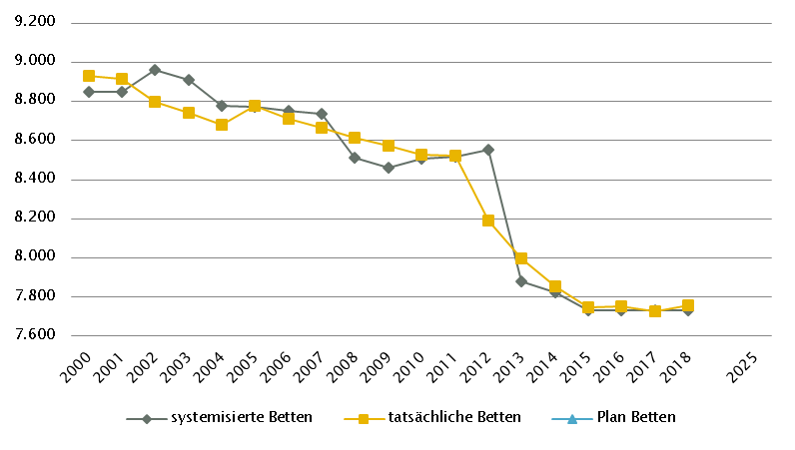
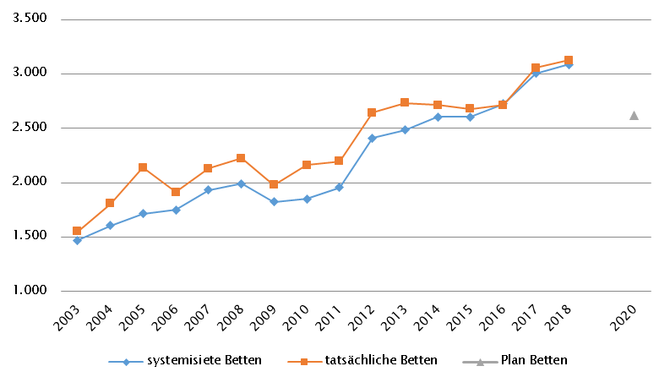
Oberösterreich
 |  |  |  |  |  |  |  |  |  |  | RSG gültig für 2018: RSG OÖ 2020, Beschluss LZK am 15.11. 2016; OÖ KAP/GGP 2017 gem. LGBl. 11/2017
Farblegende: optionale Angabe |  |  |  |  |  |  | nicht vorgesehen |  |  |  | RSG aktuell per 12/2019: RSG 2025, Beschluss LZK 8. 11. 2019

Ambulante ärztliche Versorgung
 |  | AM/PV | AN | KIJU | KJC(2) | KJP | CH | NCH(1) | IM | GGH | NEU | PSY | DER | AU | HNO | URO | PCH(2) | PUL | OR | UCH | ORTR | MKG | ZMK(3) | STR | RAD | NUK | PMR | PAT | LAB | SON | gesamt
 | IST ÄAVE 2018
 | ÄAVE spitalsambulant | 17.9 | n.v. | 33.6 | - | 3.1 | 46.2 | n.v. | 79.5 | 42.0 | 29.5 | 14.2 | 16.0 | 25.4 | 16.9 | 20.5 | - | 4.8 | 24.3 | 86.8 | 4.6 | 10.2 | 0.0 | n.v. | n.v. | n.v. | n.v. | n.v. | n.v. | n.v. | 475.5
ÄAVE niedergelassene ÄrztInnen gesamt (mit Vertrag) |  | 693.1 | n.v. | 39.9 | - | 4.3 | 11.1 | n.v. | 42.7 | 69.4 | 17.5 | 16.2 | 35.1 | 57.5 | 34.7 | 23.1 | - | 24.3 | 27.9 | 4.9 | 0.0 | 0.0 | 464.8 | n.v. | n.v. | n.v. | n.v. | n.v. | n.v. | n.v. | 1566.4
ÄAVE in selbstständigen Ambulatorien (mit Vertrag) |  | 1.0 | n.v. | 0.0 | - | 0.0 | 0.0 | n.v. | 1.2 | 0.0 | 0.0 | 0.0 | 0.0 | 0.0 | 0.0 | 0.0 | - | 0.0 | 0.0 | 0.0 | 0.0 | 0.0 | 0.0 | n.v. | n.v. | n.v. | n.v. | n.v. | n.v. | n.v. | 2.2
ÄAVE in Kassenambulatorien (kasseneigene selbstständige Ambulatorien) |  | 6.0 | n.v. | 0.0 | - | 0.0 | 0.0 | n.v. | 0.0 | 0.0 | 0.1 | 1.0 | 0.0 | 0.0 | 0.0 | 0.0 | - | 0.0 | 0.0 | 0.0 | 0.0 | 0.0 | 86.3 | n.v. | n.v. | n.v. | n.v. | n.v. | n.v. | n.v. | 93.4
 | ÄAVE insgesamt | 718.0 | n.v. | 73.5 | - | 7.5 | 57.3 | n.v. | 123.5 | 111.5 | 47.0 | 31.5 | 51.0 | 82.9 | 51.6 | 43.5 | - | 29.1 | 52.2 | 91.7 | 4.6 | 10.2 | 551.1 | n.v. | n.v. | n.v. | n.v. | n.v. | n.v. | n.v. | 2137.5
 | davon in PV-Einheiten | n.v.
ÄAVE Wahlärzte und in selbstständigen Ambulatorien (ohne Vertrag) |  | 16.4 | n.v. | 3.8 | - | 0.3 | 4.7 | n.v. | 7.8 | 21.3 | 1.9 | 4.4 | 4.7 | 6.3 | 2.2 | 1.5 | - | 0.4 | 3.2 | 3.1 | 0.0 | 0.5 | 27.6 | n.v. | n.v. | n.v. | n.v. | n.v. | n.v. | n.v. | 110.2
 | IST §2-Kassenplanstellen 2018
 | §2-Kassenplanstellen | 668.1 | n.v. | 38.5 | - | 5.0 | 11.7 | n.v. | 41.0 | 71.5 | 20.5 | 21.5 | 34.0 | 59.2 | 34.0 | 23.0 | - | 23.5 | 28.7 | 5.0 | - | 0.0 | 412.0 | n.v. | n.v. | n.v. | n.v. | n.v. | n.v. | n.v. | 1497.2
 | Kassenplanstellen sonstiger KV-Träger | n.v. | n.v. | n.v. | - | n.v. | n.v. | n.v. | n.v. | n.v. | n.v. | n.v. | n.v. | n.v. | n.v. | n.v. | - | n.v. | n.v. | n.v. | n.v. | n.v. | n.v. | n.v. | n.v. | n.v. | n.v. | n.v. | n.v. | n.v. | n.v.
 | PLAN ÄAVE - RSG-Planungsstand für 2018 (RSG 2020)
 | ÄAVE spitalsambulant | n.v. | n.v. | n.v. | n.v. | n.v. | n.v. | n.v. | n.v. | n.v. | n.v. | n.v. | n.v. | n.v. | n.v. | n.v. | n.v. | n.v. | n.v. | n.v. | n.v. | n.v. | n.v. | n.v. | n.v. | n.v. | n.v. | n.v. | n.v. | n.v. | n.v.
ÄAVE niedergelassene ÄrztInnen und in selbstständigen Ambulatorien (mit Vertrag und kasseneigene) gesamt |  | n.v. | n.v. | n.v. | n.v. | n.v. | n.v. | n.v. | n.v. | n.v. | n.v. | n.v. | n.v. | n.v. | n.v. | n.v. | n.v. | n.v. | n.v. | n.v. | n.v. | n.v. | n.v. | n.v. | n.v. | n.v. | n.v. | n.v. | n.v. | n.v. | n.v.
 | ÄAVE insgesamt | n.v. | n.v. | n.v. | n.v. | n.v. | n.v. | n.v. | n.v. | n.v. | n.v. | n.v. | n.v. | n.v. | n.v. | n.v. | n.v. | n.v. | n.v. | n.v. | n.v. | n.v. | n.v. | n.v. | n.v. | n.v. | n.v. | n.v. | n.v. | n.v. | n.v.
 | davon in PV-Einheiten | n.v.
 | Planungsstand 12/2019 - PLAN ÄAVE 2020(4)
 | ÄAVE spitalsambulant | 21.4 | n.v. | 41.5 | n.v. | 3.7 | 47.2 | n.v. | 82.9 | 43.4 | 26.3 | 14.2 | 15.5 | 28.6 | 15.2 | 20.2 | n.v. | 4.6 | 23.9 | 86.2 | 0.0 | 9.7 | 0.0 | n.v. | n.v. | n.v. | n.v. | n.v. | n.v. | n.v. | 484.6
ÄAVE niedergelassene ÄrztInnen und in selbstständigen Ambulatorien (mit Vertrag und kasseneigene) gesamt |  | 742.8 | n.v. | 46.2 | n.v. | 5.3 | 11.9 | n.v. | 46.5 | 70.8 | 18.3 | 19.1 | 39.7 | 61.8 | 37.0 | 24.9 | n.v. | 24.7 | 30.0 | 5.7 | 0.0 | 0.0 | 536.6 | n.v. | n.v. | n.v. | n.v. | n.v. | n.v. | n.v. | 1721.3
 | ÄAVE insgesamt | 764.2 | n.v. | 87.7 | n.v. | 9.1 | 59.1 | n.v. | 129.4 | 114.2 | 44.5 | 33.3 | 55.2 | 90.4 | 52.1 | 45.2 | n.v. | 29.3 | 53.9 | 91.9 | 0.0 | 9.7 | 536.6 | n.v. | n.v. | n.v. | n.v. | n.v. | n.v. | n.v. | 2205.9
 | davon in PV-Einheiten | 21.5
sofern RSG per 12/2019 Planungsgröße nicht ÄAVE gemäß ÖSG:
Umrechnungsfaktor in ÄAVE-Äquivalente gem. ÖSG |  | - | - | - | - | - | - | - | - | - | - | - | - | - | - | - | - | - | - | - | - | - | - | - | - | - | - | - | - | -
ÄAVE-Äquivalente |  | - | - | - | - | - | - | - | - | - | - | - | - | - | - | - | - | - | - | - | - | - | - | - | - | - | - | - | - | - | -
Anteil PLAN in % spitalsambulant |  | 2.8 | - | 47.3 | - | 41.1 | 79.8 | - | 64.1 | 38.0 | 58.9 | 42.5 | 28.1 | 31.7 | 29.1 | 44.8 | - | 15.8 | 44.3 | 93.8 | - | 100.0 | 0.0 | - | - | - | - | - | - | - | 22.0
Anteil PLAN in % niedergelassene ÄrztInnen und in selbstständigen Ambulatorien (mit Vertrag und kasseneigene) gesamt |  | 97.2 | - | 52.7 | - | 58.9 | 20.2 | - | 35.9 | 62.0 | 41.1 | 57.5 | 71.9 | 68.3 | 70.9 | 55.2 | - | 84.2 | 55.7 | 6.2 | - | 0.0 | 100.0 | - | - | - | - | - | - | - | 78.0
(1) in Regiomed nicht berücksichtigt
(2) zugeordnet zu CH
(3) Ohne (Vertrags-)Kieferorthopädie und ohne Zahnärztliches Notdienstzentrum Linz
(4) PLAN ÄAVE 2020 - in aktueller Version RSG 2025 noch keine Plan-ÄAVE 2025 möglich, da Stellenplan noch nicht so weit fixiert

Akut-Krankenanstalten - Normalpflege- und Intensivbereiche
alle Akut-KA | GEM/IDB(1) | INT(2) | NEO | KIJU | KJC | KJP | CH(3) | NCH | IM | GGH | NEU | PSY(4) | DER | AU | HNO | URO | PCH | PUL | OR(6) | UCH(6) | ORTR(6) | MKG | NUKT | STR | AGR | RNS | PAL | PSO-E | PSO-KJ | gesamt
IST-Stand systemisierte Betten 2018 | 130 | 317 | 60 | 227 | 37 | 54 | 1011 | 90 | 1939 | 482 | 457 | 540 | 94 | 127 | 174 | 232 | 27 | 254 | 371 | 471 | 198 | 31 | 4 | 51 | 424 | 40 | 78 | 53 | 30 | 8003
IST-Stand tatsächliche Betten 2018 | 132 | 316 | 60 | 248 | 37 | 54 | 989 | 78 | 1925 | 481 | 448 | 572 | 98 | 135 | 178 | 246 | 27 | 253 | 369 | 473 | 201 | 32 | 4 | 46 | 430 | 40 | 78 | 48 | 30 | 8028
PLAN- Betten gesamt RSG 2020 (für 2018) | n.v. | n.v. | n.v. | n.v. | n.v. | n.v. | n.v. | n.v. | n.v. | n.v. | n.v. | n.v. | n.v. | n.v. | n.v. | n.v. | n.v. | n.v. | n.v. | n.v. | n.v. | n.v. | n.v. | n.v. | n.v. | n.v. | n.v. | n.v. | n.v. | n.v.
PLAN- Betten gesamt RSG per 12/2019 (RSG 2025) | 240 | 312 | 64 | 214 | 37 | 63 | 888 | 87 | 1762 | 436 | 440 | 555 | 94 | 112 | 161 | 246 | 40 | 232 | 0 | 0 | 1033 | 31 | 4 | 46 | 446 | 89 | 96 | 54 | 43 | 7825

Fonds-KA (FKA)*
IST-Stand systemisierte Betten 2018 | 11 | 302 | 60 | 227 | 37 | 54 | 1011 | 90 | 1939 | 482 | 457 | 540 | 94 | 127 | 174 | 232 | 27 | 254 | 371 | 471 | 60 | 31 | 4 | 51 | 424 | 40 | 78 | 53 | 30 | 7731
IST-Stand tatsächliche Betten 2018 | 13 | 301 | 60 | 248 | 37 | 54 | 989 | 78 | 1925 | 481 | 448 | 572 | 98 | 135 | 178 | 246 | 27 | 253 | 369 | 473 | 63 | 32 | 4 | 46 | 430 | 40 | 78 | 48 | 30 | 7756
PLAN- Betten RSG 2020 (für 2018)(5) | 7 | 177 |  | 308 | 37 | 51 | 1015 | 98 | 2023 | 482 | 480 | 632 | 97 | 127 | 174 | 214 | 27 | 262 | - | - | 906 | 31 |  | 55 | 409 | 40 | 78 | 93 |  | 7823
PLAN- Betten LKAP (für 2018)(5) | 7 | 177 |  | 295 | 37 | 51 | 1011 | 98 | 2027 | 482 | 482 | 632 | 94 | 127 | 174 | 232 | 27 | 262 | - | - | 906 | 31 |  | 55 | 409 | 40 | 78 | 93 |  | 7823
PLAN- Betten RSG per 12/2019 (RSG 2025) | 121 | 312 | 64 | 214 | 37 | 63 | 888 | 87 | 1762 | 436 | 440 | 555 | 94 | 112 | 161 | 246 | 40 | 232 | 0 | 0 | 880 | 31 | 4 | 46 | 446 | 89 | 96 | 54 | 43 | 7553
*) zzgl. UKH: IST-Betten 2018: 153 = PLAN-Betten | (1) GEM = ZNA und Inquisitenbetten
 | (2) INT umfasst alle INT-E und INT-KJ exkl. NEO
 | (3) inkl. HCH, TCH, GCH, TXC
 | (4) PSY: exkl. 92 systemisierte und 92 tatsächliche Betten für Abhängigkeitserkrankungen und Forensik
 | (5) fachbezogene INT-Betten sind den einzelnen Fächern zugeordnet
 | (6) OR/UC/ORTR gemeinsam geplant

RFZ/Versorgungsstufen/ÜRVP/Spezialzentren/Module(1) |  |  |  |  |  |  |  |  |  |  |  | ÜRVP(2) |  |  |  |  |  |  |  |  |  |  | Module in NEU
 | TCH | GCH | KAR | ONK(5) | BRZ | NUKT | NEP | GH | KIJU | TR | NEU-SZ | NCHa | ZMG | TXC | HCH | KHZ | KJONK | BRA | KBRA | SZT(3) | KSZT | HKLE | SU | ANB/B | ANB/C
Anzahl gesamt | Leistungsstandorte
IST-Stand Leistungsstandorte Z/SZ/EZ 2018 | 4 | 7 | 2 | 1 |  | 1 | 0 |  | 1 |  |  | 1 | 1 | 1 (NTX) | 2 | 1 | 1 | 0 | 0 | 1 | 0 | 0
IST-Stand Leistungsstandorte S 2018 |  | 3 | 1 | 4 |  |  | 0 |  | 6
IST-Stand Leistungsstandorte A/G/L 2018 |  |  |  | 9 |  |  |  |  | 4
IST-Stand Leistungsstandorte Module 2018 |  |  |  |  |  |  |  |  |  |  |  |  |  |  |  |  |  |  |  |  |  |  | 7 | 7 | 2
Leistungsstandorte Z/SZ/EZ PLAN (RSG für 2018) | 4 | 6 | 2 | 1 | - | 1 | 1 | - | - | - | - | - | - | 1 | 2 | 1 | 1 | - | - | 1 | 0 | -
Leistungsstandorte S PLAN (RSG für 2018) |  | 1 | 1 | 4 |  |  | - | - | - | -
Leistungsstandorte A/G/L PLAN (RSG für 2018) |  | - | - | 9 |  |  |  | - | - | -
Leistungsstandorte Module PLAN (RSG für 2018) |  |  |  |  |  |  |  |  |  |  |  |  |  |  |  |  |  |  |  |  |  |  | 7 | 7 | 2
Leistungsst. Z/SZ/EZ PLAN (RSG per 12/2019) | 3 | 6 | 2 | 1 | 7 | 1 | 1 | 1 | 1 | n.e. | 4 | 1 | 1 | 1 | 2 | 1 | 1 | - | - | 2 | 1 | -
Leistungsstandorte S PLAN (RSG per 12/2019) |  | 1 | 1 | 4 |  |  | n.e. | 6 | 6 | n.e.
Leistungsst. A/G/L PLAN (RSG per 12/2019) |  | - | - | - |  |  |  | - | - | -
Leistungsst. Module PLAN (RSG per 12/2019) |  |  |  |  |  |  |  |  |  |  |  |  |  |  |  |  |  |  |  |  |  |  | 7 | 7 | 2
Betten gesamt (sofern in eigener Struktur): | Betten
IST-Stand Betten(4) Z/SZ/EZ 2018
IST-Stand Betten(4) Module 2018 |  |  |  |  |  |  |  |  |  |  |  |  |  |  |  |  |  |  |  |  |  |  | 36 | 43 | 26
PLAN-Betten Z (RSG für 2018) |  |  |  |  |  |  |  |  |  |  |  |  |  |  |  |  |  | - | - | - | - | -
PLAN-Betten Module (RSG für 2018) |  |  |  |  |  |  |  |  |  |  |  |  |  |  |  |  |  |  |  |  |  |  | - | - | -
PLAN-Betten Z (RSG per 12/2019) |  |  |  |  |  |  |  |  |  |  |  |  |  |  |  |  |  | - | - | - | - | -
PLAN-Betten Module (RSG per 12/2019) |  |  |  |  |  |  |  |  |  |  |  |  |  |  |  |  |  |  |  |  |  |  | 40 | 43 | 26
(1) Leistungsstandorte Z und Module sowie Betten gemäß ÜRVP und Module verbindlich einzutragen
(2) Referenzierung auf Verordnung zum ÖSG bez. der zu versorgenden VR
(3) SZT Plan 2025: davon 1 eingeschränkt auf autologe SZT
(4) IST-Stand = tatsächliche Betten
(5) ONK - das KH der Barmherzigen Schwestern Linz, das KH der Elisabethinen Linz sowie das Kepler Universitätsklinikum arbeiten im Verbund als Referenzzentrum (mit 4 Standorten) für ONK zusammen: dem KH der Barmherzigen Schwestern Linz kommt dabei die Rolle des Leitspitals zu

Großgeräte exkl. Funktionsgeräte(1) |  |  |  |  |  |  |  |  |  |  |  |  |  | Dialyse-Einheiten
 | CT 2 |  | MR 2, 3, 4, 5 |  | ECT 6 |  | STR 7 |  | COR 6 |  | PET 8 |  |  |  |  |  |  |  | Plätze
IST 2018/GGP | IST | GGP | IST | GGP | IST | GGP | IST | GGP | IST | GGP | IST | GGP |  |  |  |  |  |  | IST 2018 | PLAN 2020 | PLAN 2025
Akut KA gesamt (inkl. RZ) | 23 | 22 | 14 | 15 | 19 | 19 | 7 | 7 | 7 | 7 | 4 | 4 |  | Akut KA gesamt |  |  |  |  | 164 | 161 | 174
Extramuraler Bereich | 11 | 9 | 9 | 8 | 1 | 0 | 0 | 0 | 0 | 0 | 0 | 0 |  | im extramuralen Bereich gesamt |  |  |  |  | 6 | 6 | 6
GG IST 2018/GGP gesamt | 34 | 31 | 23 | 23 | 20 | 19 | 7 | 7 | 7 | 7 | 4 | 4 |  | DIA IST 2018/PLAN gesamt |  |  |  |  | 170 | 167 | 180
(1)zusätzliche Funktionsgeräte: 3 CT, 1 MR, 1 STR
(2)CT, MR im extram. Bereich: inklusive 1 Kooperation mit einer Akut-KA (Ried im Innkr BSRV KH, K427)
(3)MR im intram. Bereich: exklusive 2 Koop. zwischen intra- und extramuralen Betreiber; Gerätestandorte jeweils extramural (Braunau und Gmunden).
(4)MR im extram. Bereich, Standort Wels: eingeschränkt auf die Versorgung von klaustrophobischen und übergewichtigen Patient/inn/en.
(5)MR, GG insgesamt: ergänzend 1 MR mit einer Feldstärke < 1 Tesla eingerichtet (extramuraler Standort, Bez. Vöcklabruck)
(6)Ein ECT sowie eine COR (DSA/COR-Kombinationsgerät) mit Rehabilitationszentrum als Standort in Rubrik "Akut KA gesamt" gezählt
(7)STR: Allfällige Kapazitätserweiterung (Ausweitung Schichtbetrieb oder Erhöhung Geräteanzahl) vor 2020 zu evaluieren.
(8)PET in Kooperation zwischen K470.1 KUK Linz, MC IIII 1 und K419 Ordensklinikum Linz Elisabethinen; Gerätestandort K470.1

Anzahl der Betten in Fonds-KA gemäß KA-Statistik (BMSGPK) im Vergleich zu PLANBetten 2025 |  |  |  |  |  |  |  |  |  | Anzahl der Betten in Rehazentren gemäß KA-Statistik (BMSGPK) im Vergleich zu PLANBetten 2020 (ÖSG VO)
Oberösterreich |  |  |  |  |  |  |  |  |  | Versorgungszone Nord

Salzburg
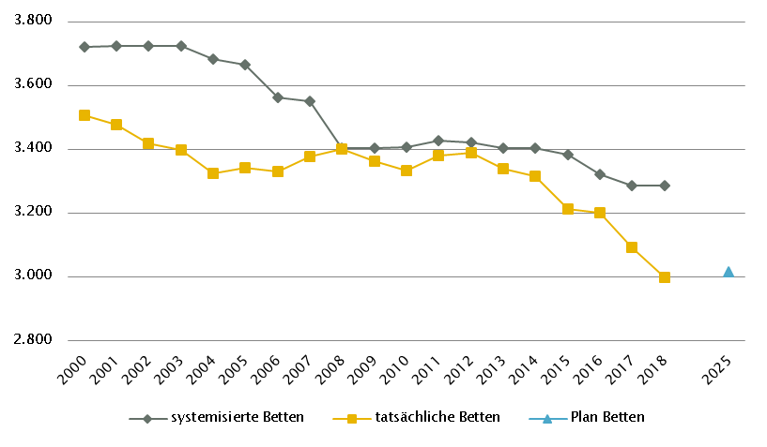
Salzburg
 |  |  |  |  |  |  |  |  |  |  | Gültig für 2018: Verordnung der Salzburger Landesregierung vom November 2007, mit der der SKAP erlassen wurde in der Fassung LGBl. Nr. 90/ 2017
Farblegende: optionale Angabe |  |  |  |  |  |  | nicht vorgesehen |  |  |  | RSG aktuell per 12/2019: RSG 2025, Beschluss LZK 30. 10. 2019, RSG VO 25. 2. 2020

Ambulante ärztliche Versorgung
 |  | AM/PV | AN | KIJU | KJC(2) | KJP | CH | NCH(1) | IM | GGH | NEU | PSY | DER | AU | HNO | URO | PCH(2) | PUL | OR | UCH | ORTR | MKG | ZMK(3) | STR | RAD | NUK | PMR | PAT | LAB | SON | gesamt
 | IST ÄAVE 2018
 | ÄAVE spitalsambulant | 0.1 | n.v. | 19.8 | - | 3.5 | 24.1 | n.v. | 63.7 | 23.2 | 10.5 | 12.5 | 12.7 | 17.6 | 15.1 | 5.6 | - | 7.1 | 1.2 | 22.9 | 44.3 | 8.3 | 0.0 | n.v. | n.v. | n.v. | n.v. | n.v. | n.v. | n.v. | 292.3
ÄAVE niedergelassene ÄrztInnen gesamt (mit Vertrag) |  | 247.0 | n.v. | 21.7 | - | 1.2 | 8.5 | n.v. | 28.3 | 27.6 | 8.0 | 6.7 | 18.3 | 23.2 | 13.2 | 14.7 | - | 9.0 | 12.4 | 0.0 | 0.0 | 0.0 | 174.5 | n.v. | n.v. | n.v. | n.v. | n.v. | n.v. | n.v. | 614.4
ÄAVE in selbstständigen Ambulatorien (mit Vertrag) |  | 0.0 | n.v. | 0.0 | - | 0.0 | 0.0 | n.v. | 0.0 | 0.0 | 0.0 | 0.0 | 0.0 | 0.0 | 0.0 | 0.0 | - | 0.0 | 0.0 | 0.0 | 0.0 | 0.0 | 0.0 | n.v. | n.v. | n.v. | n.v. | n.v. | n.v. | n.v. | 0.0
ÄAVE in Kassenambulatorien (kasseneigene selbstständige Ambulatorien) |  | 0.0 | n.v. | 0.0 | - | 0.0 | 0.0 | n.v. | 0.0 | 0.0 | 0.0 | 0.0 | 0.0 | 0.0 | 0.0 | 0.0 | - | 0.0 | 0.0 | 0.0 | 0.0 | 0.0 | 3.4 | n.v. | n.v. | n.v. | n.v. | n.v. | n.v. | n.v. | 3.4
 | ÄAVE insgesamt | 247.1 | n.v. | 41.5 | - | 4.7 | 32.7 | n.v. | 92.0 | 50.8 | 18.5 | 19.2 | 31.1 | 40.7 | 28.4 | 20.3 | - | 16.2 | 13.5 | 22.9 | 44.3 | 8.3 | 177.9 | n.v. | n.v. | n.v. | n.v. | n.v. | n.v. | n.v. | 910.2
 | davon in PV-Einheiten | n.v.
ÄAVE Wahlärzte und in selbstständigen Ambulatorien (ohne Vertrag) |  | 4.9 | n.v. | 1.2 | - | 0.0 | 2.7 | n.v. | 5.1 | 10.1 | 1.0 | 9.2 | 2.3 | 3.3 | 0.6 | 0.7 | - | 0.5 | 1.3 | 1.0 | 0.0 | 0.2 | 29.8 | n.v. | n.v. | n.v. | n.v. | n.v. | n.v. | n.v. | 74.0
 | IST §2-Kassenplanstellen
 | §2-Kassenplanstellen 2018 | 241.7 | n.v. | 20.0 | - | 2.0 | 9.0 | n.v. | 25.0 | 27.0 | 9.0 | 15.5 | 17.0 | 26.0 | 14.0 | 12.0 | - | 11.0 | 12.0 | 0.0 | 0.0 | 0.0 | 183.0 | n.v. | n.v. | n.v. | n.v. | n.v. | n.v. | n.v. | 624.2
 | Kassenplanstellen sonstiger KV-Träger 2016 lt. RSG 2025 | 8.0 | n.v. | 1.0 | - | 0.0 | 6.0 | n.v. | 10.0 | 2.0 | 2.0 | 1.0 | 2.0 | 3.0 | 2.0 | 1.0 | - | 1.0 | 2.0 | 1.0 | 0.0 | 0.0 | 1.0 | n.v. | n.v. | n.v. | n.v. | n.v. | n.v. | n.v. | 43.0
 | PLAN ÄAVE - Planungsstand für 2018
 | ÄAVE spitalsambulant | n.v. | n.v. | n.v. | n.v. | n.v. | n.v. | n.v. | n.v. | n.v. | n.v. | n.v. | n.v. | n.v. | n.v. | n.v. | n.v. | n.v. | n.v. | n.v. | n.v. | n.v. | n.v. | n.v. | n.v. | n.v. | n.v. | n.v. | n.v. | n.v. | n.v.
ÄAVE niedergelassene ÄrztInnen und in selbstständigen Ambulatorien (mit Vertrag und kasseneigene) gesamt |  | n.v. | n.v. | n.v. | n.v. | n.v. | n.v. | n.v. | n.v. | n.v. | n.v. | n.v. | n.v. | n.v. | n.v. | n.v. | n.v. | n.v. | n.v. | n.v. | n.v. | n.v. | n.v. | n.v. | n.v. | n.v. | n.v. | n.v. | n.v. | n.v. | n.v.
 | ÄAVE insgesamt | n.v. | n.v. | n.v. | n.v. | n.v. | n.v. | n.v. | n.v. | n.v. | n.v. | n.v. | n.v. | n.v. | n.v. | n.v. | n.v. | n.v. | n.v. | n.v. | n.v. | n.v. | n.v. | n.v. | n.v. | n.v. | n.v. | n.v. | n.v. | n.v. | n.v.
 | davon in PV-Einheiten | n.v.
 | PLAN SVE - Planungsstand RSG per 12/2019 (RSG 2025)
 | SVE spitalsambulant | 2.5 | n.v. | 2.5 | 5.0 | 1.0 | 21.0 | 1.5 | 19.5 | 7.5 | 4.5 | 8.0 | 3.5 | 8.5 | 6.5 | 2.0 | 2.0 | 1.0 | 3.0 | 40.0 | n.v. | 8.0 | 0.0 | 7.5 | n.v. | n.v. | 0.0 | n.v. | n.v. | n.v. | 155.0
SVE niedergelassene ÄrztInnen und in selbstständigen Ambulatorien (mit Vertrag und kasseneigene) gesamt |  | 262.5 | n.v. | 19.5 | 0.0 | 3.5 | 9.5 | 1.0 | 30.5 | 26.5 | 7.5 | 18.5 | 17.0 | 28.0 | 15.0 | 13.5 | 0.0 | 9.5 | 11.5 | 0.0 | n.v. | 0.0 | 185.5 | 0.0 | n.v. | n.v. | 6.0 | n.v. | n.v. | n.v. | 665.0
 | SVE insgesamt | 265.0 | n.v. | 22.0 | 5.0 | 4.5 | 30.5 | 2.5 | 50.0 | 34.0 | 12.0 | 26.5 | 20.5 | 36.5 | 21.5 | 15.5 | 2.0 | 10.5 | 14.5 | 40.0 | n.v. | 8.0 | 185.5 | 7.5 | n.v. | n.v. | 6.0 | n.v. | n.v. | n.v. | 820.0
 | davon in PV-Einheiten | 25.0
sofern RSG per 12/2019 Planungsgröße nicht ÄAVE gemäß ÖSG:
Umrechnungsfaktor in ÄAVE-Äquivalente gem. ÖSG |  | 0.96 | - | 1.72 | - | 0.64 | 1.03 | - | 1.64 | 1.18 | 1.04 | 0.62 | 1.22 | 1.11 | 1.30 | 1.45 | - | 0.99 | 1.39 | 1.11 | - | - | 1.12 | - | n.v. | n.v. | n.v. | n.v. | n.v. | n.v.
ÄAVE-Äquivalente |  | 254.8 | - | 37.9 | - | 2.9 | 31.4 | - | 82.0 | 40.0 | 12.5 | 16.5 | 25.0 | 40.6 | 27.9 | 22.5 | - | 10.4 | 20.1 | 44.4 | - | - | 208.4 | - | n.v. | n.v. | n.v. | n.v. | n.v. | n.v. | 877.3
Anteil PLAN in % spitalsambulant |  | 0.9 | - | 11.4 | 100.0 | 22.2 | 68.9 | 60.0 | 39.0 | 22.1 | 37.5 | 30.2 | 17.1 | 23.3 | 30.2 | 12.9 | 100.0 | 9.5 | 20.7 | 100.0 | - | 100.0 | 0.0 | 100.0 | - | - | 0.0 | - | - | - | 18.9
Anteil PLAN in % niedergelassene ÄrztInnen und in selbstständigen Ambulatorien (mit Vertrag und kasseneigene) gesamt |  | 99.1 | - | 88.6 | 0.0 | 77.8 | 31.1 | 40.0 | 61.0 | 77.9 | 62.5 | 69.8 | 82.9 | 76.7 | 69.8 | 87.1 | 0.0 | 90.5 | 79.3 | 0.0 | - | 0.0 | 100.0 | 0.0 | - | - | 100.0 | - | - | - | 81.1
(1) in Regiomed nicht berücksichtigt
(2) zugeordnet zu CH
(3) inkl. KFO

Akut-Krankenanstalten - Normalpflege- und Intensivbereiche
alle Akut-KA | GEM/IDB(1) | INT(2) | NEO | KIJU(5) | KJC | KJP | CH(3) | NCH | IM | GGH | NEU | PSY(4) | DER | AU | HNO | URO | PCH | PUL | OR | UCH | ORTR | MKG | NUKT | STR | AGR(6) | RNS | PAL | PSO-E | PSO-KJ | gesamt
IST-Stand systemisierte Betten 2018 | 444 | 161 | 20 | 103 | 30 | 30 | 394 | 43 | 741 | 252 | 163 | 272 | 88 | 53 | 82 | 81 | 24 | 47 | 83 | 98 | 310 | 24 | 9 | 18 | 218 | 16 | 26 | 10 | 15 | 3855
IST-Stand tatsächliche Betten 2018 | 352 | 160 | 16 | 101 | 30 | 20 | 360 | 43 | 725 | 192 | 159 | 217 | 66 | 47 | 88 | 77 | 24 | 47 | 83 | 90 | 314 | 24 | 9 | 18 | 196 | 0 | 22 | 0 | 15 | 3495
PLAN- Betten gesamt SKAP (für 2018) | n.v. | n.v. | n.v. | n.v. | n.v. | n.v. | n.v. | n.v. | n.v. | n.v. | n.v. | n.v. | n.v. | n.v. | n.v. | n.v. | n.v. | n.v. | n.v. | n.v. | n.v. | n.v. | n.v. | n.v. | n.v. | n.v. | n.v. | n.v. | n.v. | n.v.
PLAN- Betten gesamt RSG 2025 (per 12/2019) | 8 | 166 | 20 | 89 | 27 | 42 | 345 | 41 | 656 | 190 | 157 | 228 | 52 | 58 | 81 | 73 | 20 | 45 | 0 | 0 | 444 | 24 | 27 |  | 272 | 16 | 32 | 0 | 16 | 3129

Fonds-KA (FKA)*
IST-Stand systemisierte Betten 2018 | 53 | 147 | 20 | 103 | 30 | 30 | 394 | 43 | 741 | 252 | 163 | 272 | 88 | 53 | 82 | 81 | 24 | 47 | 83 | 98 | 184 | 24 | 9 | 18 | 218 | 16 | 26 | 10 | 15 | 3324
IST-Stand tatsächliche Betten 2018 | 29 | 146 | 16 | 101 | 30 | 20 | 360 | 43 | 725 | 192 | 159 | 217 | 66 | 47 | 88 | 77 | 24 | 47 | 83 | 90 | 188 | 24 | 9 | 18 | 196 | 0 | 22 | 0 | 15 | 3032
PLAN- Betten SKAP (für 2018) | 14 | 181 |  | 94 | 30 | 40 | 376 | 49 | 755 | 208 | 179 | 285 | 65 | 68 | 85 | 81 | 22 | 47 | 55 | 8 | 302 | 24 | 27 |  | 229 | 16 | 26 | 34 |  | 3300
PLAN- Betten gesamt RSG per 12/2019 (RSG 2025) | 8 | 154 | 20 | 89 | 27 | 42 | 345 | 41 | 656 | 190 | 157 | 228 | 52 | 58 | 81 | 73 | 20 | 45 | 0 | 0 | 344 | 24 | 27 |  | 272 | 16 | 32 | 0 | 16 | 3017
*) zzgl. UKH: IST-Betten 2018: 138 = PLAN-Betten | (1) GEM/IDB = Gemischter Belag, Interdisziplinärer Bereich, ZNA
 | (2) INT umfasst alle INT-E und INT-KJ exkl. NEO
 | (3) inkl. HCH, TCH, GCH
 | (4) PSY IST: inkl. 37 systemisierte und 34 tatsächliche Betten für Abhängigkeitserkrankungen und Forensik
 | (5) KIJU IST: inkl. 9 systemisierte und 9 tatsächliche Betten KI-KJP (FC 1-5163) in K534 Schwarzach
 | (6) AG/R IST: inkl.30 Betten Medizin. Geriatrie, 17 Betten aus IM und 13 Betten aus NEU

RFZ/Versorgungsstufen/ÜRVP/Spezialzentren/Module(1) |  |  |  |  |  |  |  |  |  |  |  | ÜRVP(2) |  |  |  |  |  |  |  |  |  |  | Module in NEU
 | TCH | GCH | KAR | ONK | BRZ | NUKT | NEP | GH | KIJU | TR | NEU-SZ | NCHa | ZMG | TXC | HCH | KHZ | KJONK | BRA | KBRA | SZT(3) | KSZT | HKLE | SU | ANB/B | ANB/C
Anzahl gesamt | Leistungsstandorte
IST-Stand Leistungsstandorte Z/SZ/EZ 2018 | 1 | 1 | 1 | 1 | 1 | 1 | 1 | 1 | 1 | 1 | 1 | 1 | 1 | 0 | 1 | 0 | 1 | 0 | 0 | 1 | 0 | 0
IST-Stand Leistungsstandorte S 2018 |  | 1 | 1 | 1 |  |  | 0 | 1 | 1 | 1
IST-Stand Leistungsstandorte A/G/L 2018 |  |  |  | 0 |  |  |  |  | 0
IST-Stand Leistungsstandorte Module 2018 |  |  |  |  |  |  |  |  |  |  |  |  |  |  |  |  |  |  |  |  |  |  | 2 | 2 | 0
Leistungsstandorte Z/SZ/EZ PLAN (RSG für 2018) | 1 | 1 | 1 | 1 | - | 2 | 1 | - | - | - | - | - | - | 0 | 1 | 0 | 1 | - | - | 1 | - | -
Leistungsstandorte S PLAN (RSG für 2018) |  | 1 | 1 | 1 |  |  |  | - | - | -
Leistungsstandorte A/G/L PLAN (RSG für 2018) |  | - | - | - |  |  |  | - | - | -
Leistungsstandorte Module PLAN (RSG für 2018) |  |  |  |  |  |  |  |  |  |  |  |  |  |  |  |  |  |  |  |  |  |  | 2 | 2 | 0
Leistungsst. Z/SZ/EZ PLAN (RSG per 12/2019) | 1 | 1 | 1 | 1 | 1 | 1 | 1 | 1 | 1 | 1 | 1 | 1 | 1 |  | 1 |  | 1 | - | - | 1 | - | -
Leistungsstandorte S PLAN (RSG per 12/2019) |  | 1 | 1 | 1 |  |  |  | 1 | 1 | 1
Leistungsst. A/G/L PLAN (RSG per 12/2019) |  | - | - | - |  |  |  | - | - | -
Leistungsst. Module PLAN (RSG per 12/2019) |  |  |  |  |  |  |  |  |  |  |  |  |  |  |  |  |  |  |  |  |  |  | 2 | 2 | 0
Betten gesamt (sofern in eigener Struktur): | Betten
IST-Stand Betten(4) Z/SZ/EZ 2018
IST-Stand Betten(4) Module 2018 |  |  |  |  |  |  |  |  |  |  |  |  |  |  |  |  |  |  |  |  |  |  | 14 | 22 | 0
PLAN-Betten Z (RSG für 2018) |  |  |  |  |  |  |  |  |  |  |  |  |  |  |  |  |  | - | - | - | - | -
PLAN-Betten Module (RSG für 2018) |  |  |  |  |  |  |  |  |  |  |  |  |  |  |  |  |  |  |  |  |  |  | - | - | -
PLAN-Betten Z (RSG per 12/2019) |  |  |  |  |  |  |  |  |  |  |  |  |  |  |  |  |  | - | - | - | - | -
PLAN-Betten Module (RSG per 12/2019) |  |  |  |  |  |  |  |  |  |  |  |  |  |  |  |  |  |  |  |  |  |  | 14 | 26 | 0
(1) Leistungsstandorte Z und Module sowie Betten gemäß ÜRVP und Module verbindlich einzutragen
(2) Referenzierung auf Verordnung zum ÖSG bez. der zu versorgenden VR
(3) SZT: PLAN un IST 1 Standort eingeschränkt auf autologe SZT
(4) IST-Stand = tatsächliche Betten

Großgeräte exkl. Funktionsgeräte(1) |  |  |  |  |  |  |  |  |  |  |  |  |  | Dialyse-Einheiten
 | CT 2 |  | MR 3 |  | ECT 4 |  | STR 5 |  | COR |  | PET |  |  |  |  |  |  |  | Plätze
IST 2018/GGP | IST | GGP | IST | GGP | IST | GGP | IST | GGP | IST | GGP | IST | GGP |  |  |  |  |  |  | IST 2018 | PLAN 2020 | PLAN 2025
Akut KA gesamt (inkl. RZ) | 11 | 11 | 6 | 6 | 6 | 6 | 3 | 4 | 3 | 3 | 2 | 2 |  | Akut KA gesamt |  |  |  |  | 26 | 26 | 29
Extramuraler Bereich | 8 | 5 | 10 | 3 | 0 | 0 | 0 | 0 | 1 | 0 | 0 | 0 |  | im extramuralen Bereich gesamt |  |  |  |  | 41 | n.v. | 41
GG IST 2018/GGP gesamt | 19 | 16 | 16 | 9 | 6 | 6 | 3 | 4 | 4 | 3 | 2 | 2 |  | DIA IST 2018/PLAN gesamt |  |  |  |  | 67 | n.v. | 70
(1)zusätzliche Funktionsgeräte: 1 CT, 1 STR
(2)CT im intram. Bereich: exklusive 1 Kooperation mit extramuralem Betreiber (Gerätestandort extramural Zell/See)
(3)MR in Akut-KA am Standort Zell/See inkl. KV
(4)Ein ECT mit Rehabilitationszentrum als Standort in Rubrik "Akut KA gesamt" gezählt
(5)STR: Ausgewiesene Kapazitätserweiterung vorerst auch durch Erhöhung Schichtbetrieb umsetzbar; Evaluierung bis 2020 vorzusehen.

Anzahl der Betten in Fonds-KA gemäß KA-Statistik (BMSGPK) im Vergleich zu PLANBetten 2025 |  |  |  |  |  |  |  |  |  | Anzahl der Betten in Rehazentren gemäß KA-Statistik (BMSGPK) im Vergleich zu PLANBetten 2020 (ÖSG VO)
Salzburg |  |  |  |  |  |  |  |  |  | Versorgungszone Nord

Steiermark
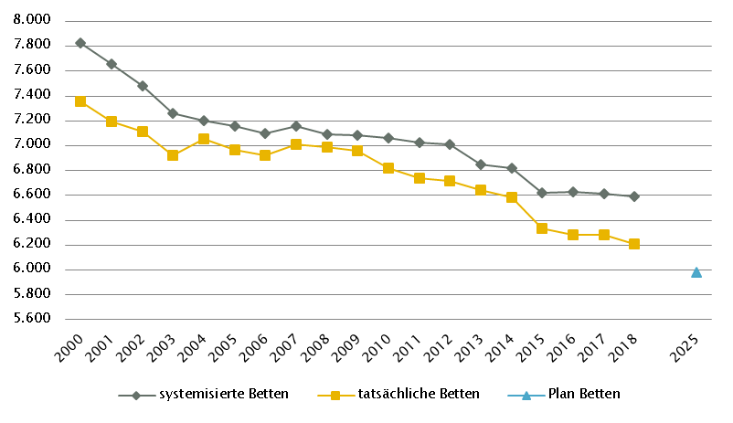
Steiermark
 |  |  |  |  |  |  |  |  |  |  | RSG gültig für 2018: RSG 2025, Version 1.0, Beschluss LZK 21. 6. 2017 (Datengrundlage PLAN 2020)
Farblegende: optionale Angabe |  |  |  |  |  |  | nicht vorgesehen |  |  |  | RSG aktuell per 12/2019: RSG 2025, Version 1.2, Beschluss LZK 12. 2. 2019 (Datengrundlage PLAN 2025)

Ambulante ärztliche Versorgung
 |  | AM/PV | AN | KIJU | KJC(2) | KJP | CH | NCH(1) | IM | GGH | NEU | PSY | DER | AU | HNO | URO | PCH(2) | PUL | OR | UCH | ORTR | MKG | ZMK(3) | STR | RAD | NUK | PMR | PAT | LAB | SON | gesamt
 | IST ÄAVE 2018
 | ÄAVE spitalsambulant | 0.0 | n.v. | 36.7 | - | 2.0 | 86.9 | n.v. | 141.7 | 36.1 | 23.9 | 17.1 | 26.4 | 33.1 | 12.3 | 6.9 | - | 11.6 | 6.6 | 41.4 | 10.0 | 4.4 | 14.0 | n.v. | n.v. | n.v. | n.v. | n.v. | n.v. | n.v. | 511.0
ÄAVE niedergelassene ÄrztInnen gesamt (mit Vertrag) |  | 594.2 | n.v. | 39.3 | - | 0.0 | 5.5 | n.v. | 78.7 | 48.8 | 16.8 | 21.2 | 30.9 | 52.4 | 29.8 | 23.6 | - | 21.8 | 28.0 | 0.0 | 0.0 | 0.7 | 404.8 | n.v. | n.v. | n.v. | n.v. | n.v. | n.v. | n.v. | 1396.5
...
Großgeräte exkl. Funktionsgeräte(1)
(4)MR im extram. Bereich: exklusive drei Kooperationen mit Akut-KA (LKH Feldbach-Fürstenfeld, K608, LKH Hartberg, K631, LKH Murtal, K672),Gerätestandorte jeweils intramural
(5)STR: Geräteanzahl inkl. intraoperativ genutztem Gerät; inkl. einem als Forschungsgerät gewidmeten Gerät; vollständige Umsetzung der vorgesehenen Kapazitätserweiterung ggf. erst nach 2020 realisierbar.

Anzahl der Betten in Fonds-KA gemäß KA-Statistik (BMSGPK) im Vergleich zu PLANBetten 2025 |  |  |  |  |  |  |  |  |  | Anzahl der Betten in Rehazentren gemäß KA-Statistik (BMSGPK) im Vergleich zu PLANBetten 2020 (ÖSG VO)
Steiermark |  |  |  |  |  |  |  |  |  | Versorgungszone Süd

Tirol
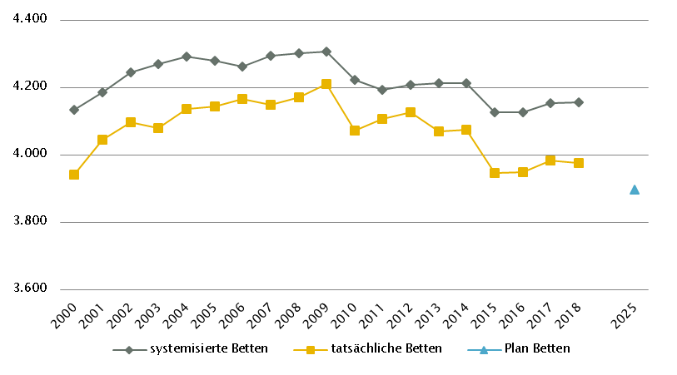
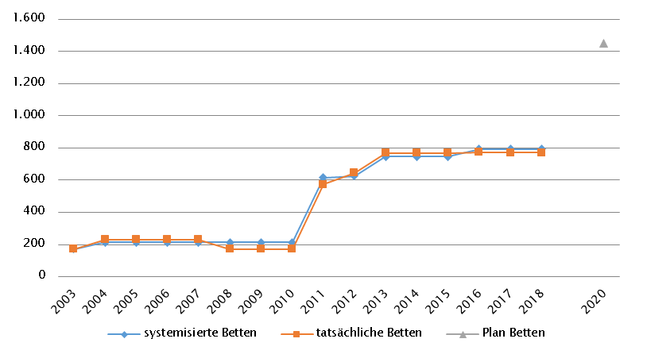
...
Großgeräte exkl. Funktionsgeräte(1) |  | Dialyse-Einheiten
(4)MR, GG insgesamt: ergänzend 3 MR mit einer Feldstärke < 1 Tesla eingerichtet (intramuraler Standorte: sonstige Akut-KA: Innsbruck
(SAN Hochrum; K709; Gerät lt. SV-Info bis Ende 2018 stillgelegt); extramurale Standorte: Kitzbühel, Mayrhofen), zwei weitere MR mit Feldstärke < 1 Tesla
zwischenzeitlich durch MR > 1 Tesla ersetzt (Standorte Imst, Sölden); ein intram. MR gem. GGP durch MR > 1 Telsa ersetzt (Standort Schwaz)

Anzahl der Betten in Fonds-KA gemäß KA-Statistik (BMSGPK) im Vergleich zu PLANBetten 2025 | Anzahl der Betten in Rehazentren gemäß KA-Statistik (BMSGPK) im Vergleich zu PLANBetten 2020 (ÖSG VO)
Tirol | Versorgungszone West

Vorarlberg
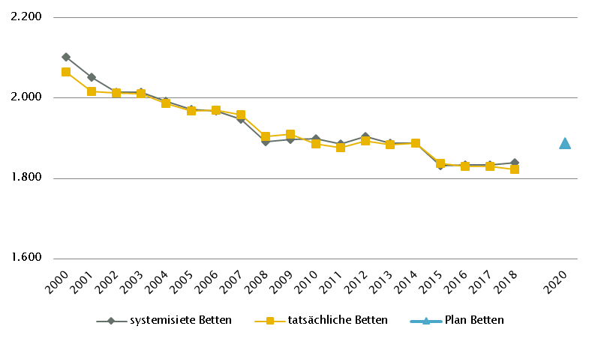
...
Großgeräte exkl. Funktionsgeräte(1)
Feldstärke < 1 Tesla zwischenzeitlich durch MR > 1 Tesla ersetzt (extramuraler Standort: Lech)

Anzahl der Betten in Fonds-KA gemäß KA-Statistik (BMSGPK) im Vergleich zu PLANBetten 2020 | Anzahl der Betten in Rehazentren gemäß KA-Statistik (BMSGPK) im Vergleich zu PLANBetten 2020 (ÖSG VO)
Vorarlberg | Versorgungszone West

Wien
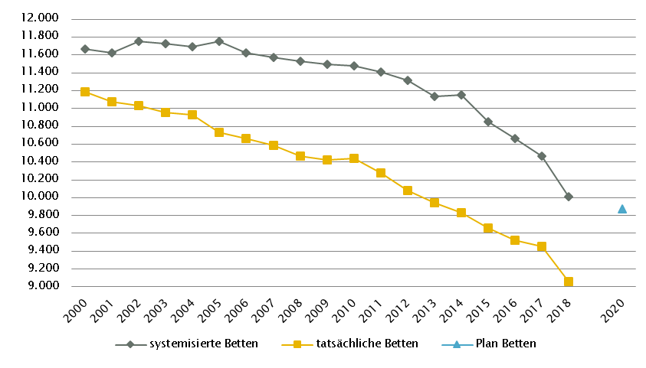
...
Großgeräte exkl. Funktionsgeräte(1)
(3)MR, GG insgesamt: ergänzend 3 MR mit einer Feldstärke < 1 Tesla eingerichtet (je ein Standort in Fonds-KA, sonstige Akut-KA sowie extramural)
(4)In Wien soll es künftig im extramuralen Bereich integrierte Schnittbildzentren geben. Jedes Zentrum soll je 1 CT- und 1 MR-Gerät sowie sämtliche radiologische Leistungen anbieten.
(5)MR, Fonds-KA: Weiterführende Berücksichtigung des MR im K971 in Rubrik GGP in Abstimmung mit Umsetzung in K976
(6)STR: exklusive Gammaknife

Anzahl der Betten in Fonds-KA gemäß KA-Statistik (BMSGPK) im Vergleich zu PLANBetten 2020 | Anzahl der Betten in Rehazentren gemäß KA-Statistik (BMSGPK) im Vergleich zu PLANBetten 2020 (ÖSG VO)
Wien | Versorgungszone Ost

